K
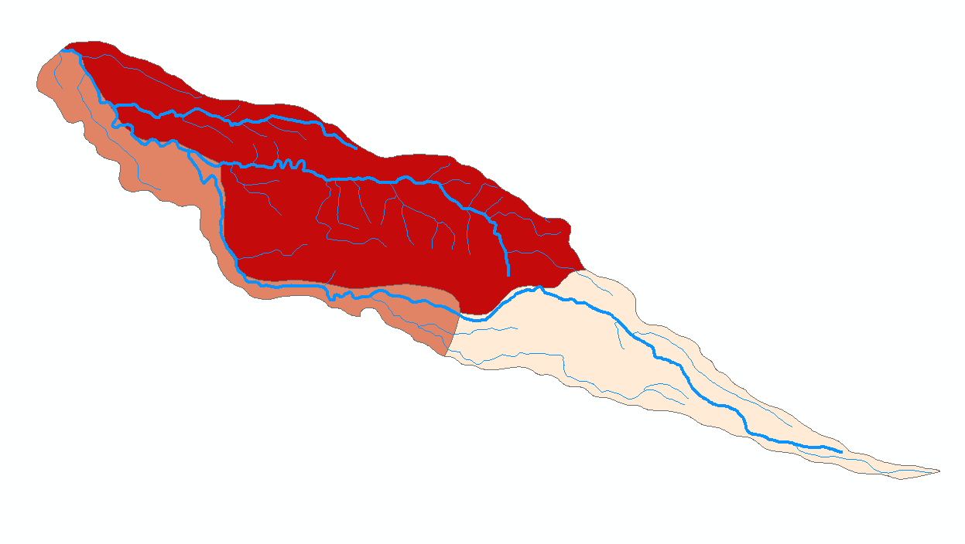
 | Jenis Tanah | Luas (Ha) | K | K * A | K Rata2
Sub DTA 1 | Latosol Kemerahan | 203.103 | 0.56 | 113.73768 | 0.43426158808
 | Latosol Coklat | 519.775 | 0.43 | 223.50325
 | Latosol | 187.691 | 0.31 | 58.18421
 |  | 910.569 |  | 395.42514

Sub DTA 2 | Latosol Kemerahan | 598.689 | 0.56 | 335.26584 | 0.55329508197
 | Latosol Coklat | 22.811 | 0.43 | 9.80873
 | Latosol | 4.940 | 0.31 | 1.5314
 | Latosol Kemerahan | 0.030 | 0.56 | 0.0168
 |  | 626.470 |  | 346.623

Sub DTA 3 | Latosol Kemerahan | 102.005 | 0.56 | 57.1228 | 0.4673697385
 | Latosol | 150.094 | 0.31 | 46.52914
 | Latosol Kmerahan | 152.990 | 0.56 | 85.6744
 |  | 405.089 |  | 189.326

Sub DTA 4 | Latosol Kemerahan | 0.030 | 0.56 | 0.0168 | 0.5600
 | Latosol Kemerahan | 152.990 | 0.56 | 85.6744
 |  | 153.020 |  | 85.691

LS
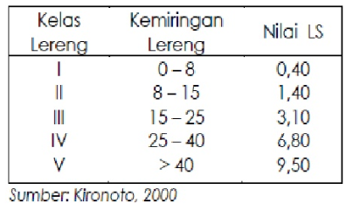
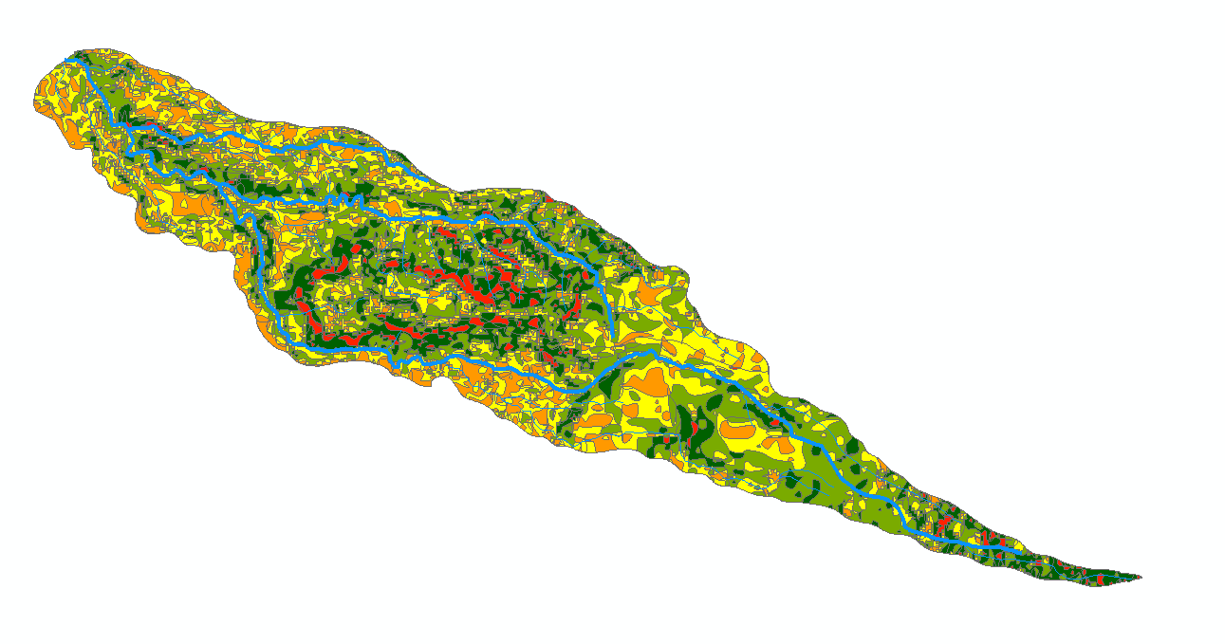
 | LS
Sub DTA 1 | 3.150281294

 |  | FID | gridcode | LS | SubDAS | Luas_Ha | LS * A | FID | gridcode | LS | SubDAS | Luas_Ha | LS * A | FID | gridcode | LS | SubDAS | Luas_Ha | LS * A | FID | gridcode | LS | SubDAS | Luas_Ha | LS * A
 |  | 386 | 1 | 0.4 | 1 | 0.093568308067 | 0.037427323227 | 299 | 1 | 0.4 | 2 | 0.12234324348 | 0.048937297394 | 2 | 1 | 0.4 | 3 | 0.036709438691 | 0.014683775476 | 2538 | 1 | 0.4 | 4 | 0.0063958803096 | 0.0025583521238
 |  | 413 | 1 | 0.4 | 1 | 0.40529302646 | 0.16211721058 | 324 | 1 | 0.4 | 2 | 0.060623747882 | 0.024249499153 | 4 | 1 | 0.4 | 3 | 0.70546443194 | 0.28218577277 | 2558 | 1 | 0.4 | 4 | 0.0092615186528 | 0.0037046074611
 |  | 429 | 1 | 0.4 | 1 | 0.068915778308 | 0.027566311323 | 325 | 1 | 0.4 | 2 | 0.48125285022 | 0.19250114009 | 9 | 1 | 0.4 | 3 | 0.20172131032 | 0.080688524129 | 2594 | 1 | 0.4 | 4 | 0.43801981845 | 0.17520792738
 |  | 555 | 1 | 0.4 | 1 | 0.10520875466 | 0.042083501862 | 342 | 1 | 0.4 | 2 | 0.089162211544 | 0.035664884618 | 15 | 1 | 0.4 | 3 | 0.68500156212 | 0.27400062485 | 2646 | 1 | 0.4 | 4 | 0.085052688629 | 0.034021075452
 |  | 573 | 1 | 0.4 | 1 | 1.015577766 | 0.40623110639 | 344 | 1 | 0.4 | 2 | 0.59976675509 | 0.23990670204 | 18 | 1 | 0.4 | 3 | 0.1603797929 | 0.064151917162 | 2662 | 1 | 0.4 | 4 | 0.067966381847 | 0.027186552739
 |  | 577 | 1 | 0.4 | 1 | 0.10434131866 | 0.041736527462 | 346 | 1 | 0.4 | 2 | 0.15405734537 | 0.061622938147 | 21 | 1 | 0.4 | 3 | 0.34337731206 | 0.13735092482 | 2668 | 1 | 0.4 | 4 | 0.094333670825 | 0.03773346833
 |  | 598 | 1 | 0.4 | 1 | 3.1110226666 | 1.2444090666 | 362 | 1 | 0.4 | 2 | 0.2011850799 | 0.080474031961 | 24 | 1 | 0.4 | 3 | 0.21333675492 | 0.085334701966 | 2680 | 1 | 0.4 | 4 | 0.65230409053 | 0.26092163621
Average |  | 602 | 1 | 0.4 | 1 | 0.094333670827 | 0.037733468331 | 394 | 1 | 0.4 | 2 | 0.031616634466 | 0.012646653786 | 26 | 1 | 0.4 | 3 | 0.27642683151 | 0.1105707326 | 2692 | 1 | 0.4 | 4 | 0.61509865269 | 0.24603946108
 |  | 604 | 1 | 0.4 | 1 | 0.094333670814 | 0.037733468325 | 396 | 1 | 0.4 | 2 | 0.017240938348 | 0.0068963753392 | 34 | 1 | 0.4 | 3 | 0.20158479355 | 0.080633917421 | 2698 | 1 | 0.4 | 4 | 0.42100509187 | 0.16840203675
 | LS | 655 | 1 | 0.4 | 1 | 0.19138372964 | 0.076553491855 | 405 | 1 | 0.4 | 2 | 0.18816512274 | 0.075266049098 | 38 | 1 | 0.4 | 3 | 0.6464235479 | 0.25856941916 | 2718 | 1 | 0.4 | 4 | 1.146606216 | 0.4586424864
Sub DTA 2 | 3.5523666577 | 657 | 1 | 0.4 | 1 | 0.20727850299 | 0.082911401196 | 408 | 1 | 0.4 | 2 | 0.15497797935 | 0.061991191738 | 42 | 1 | 0.4 | 3 | 0.064586394015 | 0.025834557606 | 2750 | 1 | 0.4 | 4 | 0.18866734167 | 0.075466936668
 |  | 676 | 1 | 0.4 | 1 | 0.26477038677 | 0.10590815471 | 414 | 1 | 0.4 | 2 | 0.38933046596 | 0.15573218638 | 43 | 1 | 0.4 | 3 | 0.09433367082 | 0.037733468328 | 2754 | 1 | 0.4 | 4 | 2.1098474997 | 0.84393899989
 |  | 701 | 1 | 0.4 | 1 | 0.06757131625 | 0.0270285265 | 424 | 1 | 0.4 | 2 | 0.011976440522 | 0.0047905762088 | 47 | 1 | 0.4 | 3 | 0.094333670826 | 0.037733468331 | 2762 | 1 | 0.4 | 4 | 0.19449497131 | 0.077797988523
 |  | 736 | 1 | 0.4 | 1 | 0.067312069447 | 0.026924827779 | 443 | 1 | 0.4 | 2 | 0.18866734167 | 0.075466936666 | 51 | 1 | 0.4 | 3 | 0.20005273875 | 0.080021095498 | 2782 | 1 | 0.4 | 4 | 0.094333670819 | 0.037733468328
 |  | 741 | 1 | 0.4 | 1 | 0.1009078518 | 0.04036314072 | 445 | 1 | 0.4 | 2 | 0.050166701057 | 0.020066680423 | 57 | 1 | 0.4 | 3 | 0.1009891333 | 0.04039565332 | 2788 | 1 | 0.4 | 4 | 0.10090785181 | 0.040363140724
 |  | 777 | 1 | 0.4 | 1 | 0.094333670837 | 0.037733468335 | 446 | 1 | 0.4 | 2 | 0.18866734164 | 0.075466936655 | 76 | 1 | 0.4 | 3 | 0.28413082603 | 0.11365233041 | 2796 | 1 | 0.4 | 4 | 0.067944006468 | 0.027177602587
 |  | 800 | 1 | 0.4 | 1 | 0.094333670831 | 0.037733468332 | 452 | 1 | 0.4 | 2 | 0.3783925056 | 0.15135700224 | 80 | 1 | 0.4 | 3 | 0.54632894614 | 0.21853157846 | 2814 | 1 | 0.4 | 4 | 0.080891276302 | 0.032356510521
 |  | 819 | 1 | 0.4 | 1 | 0.1542161298 | 0.061686451919 | 465 | 1 | 0.4 | 2 | 0.16819570459 | 0.067278281837 | 81 | 1 | 0.4 | 3 | 0.72652285092 | 0.29060914037 | 2824 | 1 | 0.4 | 4 | 0.094333670837 | 0.037733468335
 |  | 857 | 1 | 0.4 | 1 | 0.2118710796 | 0.084748431839 | 467 | 1 | 0.4 | 2 | 0.067573697832 | 0.027029479133 | 86 | 1 | 0.4 | 3 | 0.10818297285 | 0.043273189139 | 2832 | 1 | 0.4 | 4 | 0.29570198612 | 0.11828079445
 |  | 859 | 1 | 0.4 | 1 | 0.63348131657 | 0.25339252663 | 472 | 1 | 0.4 | 2 | 0.098054479328 | 0.039221791731 | 88 | 1 | 0.4 | 3 | 1.0489072839 | 0.41956291356 | 2836 | 1 | 0.4 | 4 | 0.5520899368 | 0.22083597472
 |  | 911 | 1 | 0.4 | 1 | 0.52734327176 | 0.21093730871 | 479 | 1 | 0.4 | 2 | 0.18866734165 | 0.075466936658 | 90 | 1 | 0.4 | 3 | 0.63782104577 | 0.25512841831 | 2838 | 1 | 0.4 | 4 | 4.1156804385 | 1.6462721754
 |  | 937 | 1 | 0.4 | 1 | 0.21984950075 | 0.087939800299 | 483 | 1 | 0.4 | 2 | 0.097767137648 | 0.039106855059 | 94 | 1 | 0.4 | 3 | 4.270536786 | 1.7082147144 | 2840 | 1 | 0.4 | 4 | 0.067527507158 | 0.027011002863
 |  | 991 | 1 | 0.4 | 1 | 1.0384009644 | 0.41536038578 | 488 | 1 | 0.4 | 2 | 0.098054479325 | 0.03922179173 | 96 | 1 | 0.4 | 3 | 1.5125128066 | 0.60500512265 | 2844 | 1 | 0.4 | 4 | 3.8175465758 | 1.5270186303
 |  | 1082 | 1 | 0.4 | 1 | 0.066992624303 | 0.026797049721 | 495 | 1 | 0.4 | 2 | 0.094333670813 | 0.037733468325 | 97 | 1 | 0.4 | 3 | 0.69770293531 | 0.27908117412 | 2870 | 1 | 0.4 | 4 | 0.70305539613 | 0.28122215845
 |  | 1138 | 1 | 0.4 | 1 | 0.18866734165 | 0.07546693666 | 502 | 1 | 0.4 | 2 | 0.40010382425 | 0.1600415297 | 98 | 1 | 0.4 | 3 | 0.09433367083 | 0.037733468332 | 2876 | 1 | 0.4 | 4 | 0.57191354149 | 0.2287654166
Average |  | 1195 | 1 | 0.4 | 1 | 2.2886347044 | 0.91545388177 | 503 | 1 | 0.4 | 2 | 0.41445117957 | 0.16578047183 | 102 | 1 | 0.4 | 3 | 0.071168009125 | 0.02846720365 | 2900 | 1 | 0.4 | 4 | 0.050404472107 | 0.020161788843
 |  | 1201 | 1 | 0.4 | 1 | 0.11701667825 | 0.046806671301 | 505 | 1 | 0.4 | 2 | 1.0038928997 | 0.40155715988 | 103 | 1 | 0.4 | 3 | 0.32226567566 | 0.12890627026 | 2918 | 1 | 0.4 | 4 | 0.1014206191 | 0.040568247641
 | LS | 1221 | 1 | 0.4 | 1 | 0.10103214692 | 0.040412858768 | 506 | 1 | 0.4 | 2 | 0.063701410599 | 0.025480564239 | 106 | 1 | 0.4 | 3 | 1.5199281514 | 0.60797126057 | 2934 | 1 | 0.4 | 4 | 0.094333670813 | 0.037733468325
Sub DTA 3 | 2.0029957649 | 1242 | 1 | 0.4 | 1 | 0.07210178839 | 0.028840715356 | 507 | 1 | 0.4 | 2 | 0.10097697858 | 0.04039079143 | 107 | 1 | 0.4 | 3 | 0.10125551787 | 0.04050220715 | 2942 | 1 | 0.4 | 4 | 0.039397751336 | 0.015759100534
 |  | 1243 | 1 | 0.4 | 1 | 0.063701410605 | 0.025480564242 | 509 | 1 | 0.4 | 2 | 0.18866734164 | 0.075466936656 | 109 | 1 | 0.4 | 3 | 0.27960197615 | 0.11184079046 | 2956 | 1 | 0.4 | 4 | 1.0126066546 | 0.40504266183
 |  | 1261 | 1 | 0.4 | 1 | 0.41448758909 | 0.16579503564 | 517 | 1 | 0.4 | 2 | 0.094333670819 | 0.037733468328 | 113 | 1 | 0.4 | 3 | 0.097583446035 | 0.039033378414 | 2962 | 1 | 0.4 | 4 | 0.094333670825 | 0.03773346833
 |  | 1282 | 1 | 0.4 | 1 | 0.68433686443 | 0.27373474577 | 530 | 1 | 0.4 | 2 | 0.40308340313 | 0.16123336125 | 122 | 1 | 0.4 | 3 | 1.5643044829 | 0.62572179318 | 2976 | 1 | 0.4 | 4 | 0.045553904609 | 0.018221561843
 |  | 1285 | 1 | 0.4 | 1 | 0.094333670825 | 0.03773346833 | 531 | 1 | 0.4 | 2 | 0.18866734166 | 0.075466936665 | 130 | 1 | 0.4 | 3 | 0.34711242822 | 0.13884497129 | 2980 | 1 | 0.4 | 4 | 0.52514283054 | 0.21005713221
 |  | 1321 | 1 | 0.4 | 1 | 0.37894091455 | 0.15157636582 | 533 | 1 | 0.4 | 2 | 0.82698084121 | 0.33079233648 | 143 | 1 | 0.4 | 3 | 0.33405299777 | 0.13362119911 | 2982 | 1 | 0.4 | 4 | 0.32724810557 | 0.13089924223
 |  | 1345 | 1 | 0.4 | 1 | 0.0998709559 | 0.03994838236 | 535 | 1 | 0.4 | 2 | 0.10432731734 | 0.041730926937 | 145 | 1 | 0.4 | 3 | 0.51531019417 | 0.20612407767 | 2986 | 1 | 0.4 | 4 | 0.18866734165 | 0.07546693666
 |  | 1358 | 1 | 0.4 | 1 | 0.10097604373 | 0.040390417494 | 536 | 1 | 0.4 | 2 | 0.10109154342 | 0.04043661737 | 146 | 1 | 0.4 | 3 | 0.10115470484 | 0.040461881934 | 2996 | 1 | 0.4 | 4 | 1.1361592633 | 0.45446370532
 |  | 1376 | 1 | 0.4 | 1 | 0.55263676817 | 0.22105470727 | 541 | 1 | 0.4 | 2 | 0.5563788743 | 0.22255154972 | 150 | 1 | 0.4 | 3 | 0.7445063143 | 0.29780252572 | 3000 | 1 | 0.4 | 4 | 0.12260351924 | 0.049041407696
 |  | 1390 | 1 | 0.4 | 1 | 0.10098248238 | 0.040392992951 | 543 | 1 | 0.4 | 2 | 0.32964012667 | 0.13185605067 | 151 | 1 | 0.4 | 3 | 1.9247030462 | 0.7698812185 | 3018 | 1 | 0.4 | 4 | 0.15421623827 | 0.061686495307
 |  | 1408 | 1 | 0.4 | 1 | 0.094333670814 | 0.037733468325 | 547 | 1 | 0.4 | 2 | 0.27650146202 | 0.11060058481 | 153 | 1 | 0.4 | 3 | 0.29848374714 | 0.11939349886 | 3020 | 1 | 0.4 | 4 | 0.65356254478 | 0.26142501791
 |  | 1411 | 1 | 0.4 | 1 | 0.52658352324 | 0.2106334093 | 553 | 1 | 0.4 | 2 | 0.094333670838 | 0.037733468335 | 155 | 1 | 0.4 | 3 | 3.0280627802 | 1.2112251121 | 3024 | 1 | 0.4 | 4 | 0.094333670813 | 0.037733468325
 |  | 1415 | 1 | 0.4 | 1 | 0.20681372407 | 0.082725489629 | 581 | 1 | 0.4 | 2 | 0.26257874741 | 0.10503149896 | 156 | 1 | 0.4 | 3 | 0.092925353974 | 0.03717014159 | 3044 | 1 | 0.4 | 4 | 1.7849423904 | 0.71397695618
Average |  | 1418 | 1 | 0.4 | 1 | 0.45748045342 | 0.18299218137 | 584 | 1 | 0.4 | 2 | 0.099231406974 | 0.039692562789 | 165 | 1 | 0.4 | 3 | 0.064586253538 | 0.025834501415 | 3048 | 1 | 0.4 | 4 | 0.48152124704 | 0.19260849882
 |  | 1445 | 1 | 0.4 | 1 | 0.10083322126 | 0.040333288506 | 593 | 1 | 0.4 | 2 | 0.47423498805 | 0.18969399522 | 167 | 1 | 0.4 | 3 | 0.18866734167 | 0.075466936667 | 3052 | 1 | 0.4 | 4 | 0.064586222728 | 0.025834489091
 | LS | 1447 | 1 | 0.4 | 1 | 0.17369335875 | 0.069477343501 | 608 | 1 | 0.4 | 2 | 0.070803718114 | 0.028321487246 | 168 | 1 | 0.4 | 3 | 0.067998188742 | 0.027199275497 | 3054 | 1 | 0.4 | 4 | 0.35922827096 | 0.14369130838
Sub DTA 4 | 1.9975470223 | 1478 | 1 | 0.4 | 1 | 0.87918597602 | 0.35167439041 | 610 | 1 | 0.4 | 2 | 0.19463350484 | 0.077853401938 | 175 | 1 | 0.4 | 3 | 2.1463554061 | 0.85854216244 | 3058 | 1 | 0.4 | 4 | 0.094333670813 | 0.037733468325
 |  | 1500 | 1 | 0.4 | 1 | 0.10501972055 | 0.042007888221 | 613 | 1 | 0.4 | 2 | 2.1560400235 | 0.8624160094 | 179 | 1 | 0.4 | 3 | 0.12645033419 | 0.050580133676 | 3086 | 1 | 0.4 | 4 | 1.6612374076 | 0.66449496304
 |  | 1526 | 1 | 0.4 | 1 | 0.40003210497 | 0.16001284199 | 614 | 1 | 0.4 | 2 | 0.10114113703 | 0.040456454812 | 181 | 1 | 0.4 | 3 | 0.21241470523 | 0.084965882094 | 3088 | 1 | 0.4 | 4 | 0.19458070519 | 0.077832282077
 |  | 1528 | 1 | 0.4 | 1 | 0.20103660969 | 0.080414643874 | 620 | 1 | 0.4 | 2 | 0.71803409177 | 0.28721363671 | 183 | 1 | 0.4 | 3 | 0.08492270454 | 0.033969081816 | 3092 | 1 | 0.4 | 4 | 4.6291653711 | 1.8516661484
 |  | 1529 | 1 | 0.4 | 1 | 0.36411169076 | 0.1456446763 | 624 | 1 | 0.4 | 2 | 0.10777724521 | 0.043110898082 | 186 | 1 | 0.4 | 3 | 0.82924564239 | 0.33169825696 | 3100 | 1 | 0.4 | 4 | 0.20148526411 | 0.080594105644
 |  | 1554 | 1 | 0.4 | 1 | 0.73160857115 | 0.29264342846 | 634 | 1 | 0.4 | 2 | 0.10795137503 | 0.043180550013 | 191 | 1 | 0.4 | 3 | 0.36691923921 | 0.14676769569 | 3120 | 1 | 0.4 | 4 | 0.31943083748 | 0.12777233499
 |  | 1556 | 1 | 0.4 | 1 | 0.1157397054 | 0.046295882161 | 646 | 1 | 0.4 | 2 | 0.10473772137 | 0.041895088549 | 195 | 1 | 0.4 | 3 | 3.8204794432 | 1.5281917773 | 3130 | 1 | 0.4 | 4 | 0.10686333811 | 0.042745335245
 |  | 1558 | 1 | 0.4 | 1 | 1.3322078348 | 0.53288313391 | 648 | 1 | 0.4 | 2 | 0.0030735059844 | 0.0012294023938 | 199 | 1 | 0.4 | 3 | 0.067946408521 | 0.027178563408 | 3164 | 1 | 0.4 | 4 | 0.094333670826 | 0.037733468331
 |  | 1575 | 1 | 0.4 | 1 | 0.28254225582 | 0.11301690233 | 661 | 1 | 0.4 | 2 | 0.47754315127 | 0.19101726051 | 203 | 1 | 0.4 | 3 | 0.094333670832 | 0.037733468333 | 3168 | 1 | 0.4 | 4 | 0.063701410592 | 0.025480564237
 |  | 1591 | 1 | 0.4 | 1 | 0.10083322126 | 0.040333288504 | 663 | 1 | 0.4 | 2 | 0.067409199105 | 0.026963679642 | 211 | 1 | 0.4 | 3 | 0.094333670825 | 0.03773346833 | 3190 | 1 | 0.4 | 4 | 0.15736050144 | 0.062944200577
 |  | 1617 | 1 | 0.4 | 1 | 0.19780815653 | 0.079123262613 | 664 | 1 | 0.4 | 2 | 0.06370141059 | 0.025480564236 | 214 | 1 | 0.4 | 3 | 0.82270332761 | 0.32908133104 | 3192 | 1 | 0.4 | 4 | 0.41666916529 | 0.16666766612
 |  | 1618 | 1 | 0.4 | 1 | 0.14881817637 | 0.059527270548 | 679 | 1 | 0.4 | 2 | 0.067735339105 | 0.027094135642 | 219 | 1 | 0.4 | 3 | 0.06744535151 | 0.026978140604 | 3238 | 1 | 0.4 | 4 | 0.28300101246 | 0.11320040498
 |  | 1637 | 1 | 0.4 | 1 | 0.14890145387 | 0.059560581549 | 680 | 1 | 0.4 | 2 | 0.31261769038 | 0.12504707615 | 220 | 1 | 0.4 | 3 | 0.2006365594 | 0.080254623761 | 3250 | 1 | 0.4 | 4 | 0.0053742648685 | 0.0021497059474
Average |  | 1642 | 1 | 0.4 | 1 | 0.10090785181 | 0.040363140725 | 681 | 1 | 0.4 | 2 | 0.1480386596 | 0.059215463841 | 222 | 1 | 0.4 | 3 | 0.66151836375 | 0.2646073455 | 3254 | 1 | 0.4 | 4 | 0.26336314199 | 0.10534525679
 |  | 1652 | 1 | 0.4 | 1 | 0.18866734167 | 0.075466936668 | 684 | 1 | 0.4 | 2 | 0.50189761898 | 0.20075904759 | 225 | 1 | 0.4 | 3 | 0.10132563512 | 0.040530254049 | 3262 | 1 | 0.4 | 4 | 0.10127668503 | 0.040510674012
 |  | 1671 | 1 | 0.4 | 1 | 0.52092149914 | 0.20836859965 | 685 | 1 | 0.4 | 2 | 0.39121018716 | 0.15648407487 | 230 | 1 | 0.4 | 3 | 0.064735880024 | 0.025894352009 | 3286 | 1 | 0.4 | 4 | 0.017885662846 | 0.0071542651386
 |  | 1675 | 1 | 0.4 | 1 | 0.6430544835 | 0.2572217934 | 687 | 1 | 0.4 | 2 | 0.90468199064 | 0.36187279626 | 232 | 1 | 0.4 | 3 | 0.033967699191 | 0.013587079676 | 3288 | 1 | 0.4 | 4 | 0.53269781398 | 0.21307912559
 |  | 1677 | 1 | 0.4 | 1 | 0.19463350486 | 0.077853401944 | 692 | 1 | 0.4 | 2 | 0.20103660971 | 0.080414643886 | 235 | 1 | 0.4 | 3 | 0.14685559471 | 0.058742237885 | 3294 | 1 | 0.4 | 4 | 1.4625553004 | 0.58502212014
 |  | 1684 | 1 | 0.4 | 1 | 0.071987365572 | 0.028794946229 | 694 | 1 | 0.4 | 2 | 0.074428989339 | 0.029771595735 | 237 | 1 | 0.4 | 3 | 0.43161509848 | 0.17264603939 | 3296 | 1 | 0.4 | 4 | 0.12894366705 | 0.051577466818
 |  | 1699 | 1 | 0.4 | 1 | 0.097966358506 | 0.039186543403 | 714 | 1 | 0.4 | 2 | 0.10148794615 | 0.04059517846 | 242 | 1 | 0.4 | 3 | 0.045067457651 | 0.01802698306 | 3300 | 1 | 0.4 | 4 | 1.0793920433 | 0.43175681732
 |  | 1709 | 1 | 0.4 | 1 | 0.47309428421 | 0.18923771368 | 719 | 1 | 0.4 | 2 | 0.94476953082 | 0.37790781233 | 245 | 1 | 0.4 | 3 | 0.063701410601 | 0.02548056424 | 3306 | 1 | 0.4 | 4 | 0.58572775306 | 0.23429110122
 |  | 1711 | 1 | 0.4 | 1 | 0.14052430191 | 0.056209720765 | 721 | 1 | 0.4 | 2 | 0.094333670818 | 0.037733468327 | 248 | 1 | 0.4 | 3 | 0.2091607909 | 0.083664316361 | 3322 | 1 | 0.4 | 4 | 0.28852324995 | 0.11540929998
 |  | 1719 | 1 | 0.4 | 1 | 0.2010366097 | 0.080414643879 | 725 | 1 | 0.4 | 2 | 0.49865836446 | 0.19946334578 | 251 | 1 | 0.4 | 3 | 0.15531038408 | 0.062124153633 | 3380 | 1 | 0.4 | 4 | 0.44619632632 | 0.17847853053
 |  | 1720 | 1 | 0.4 | 1 | 0.39286855277 | 0.15714742111 | 749 | 1 | 0.4 | 2 | 0.13681327262 | 0.054725309049 | 252 | 1 | 0.4 | 3 | 7.2985110618 | 2.9194044247 | 3382 | 1 | 0.4 | 4 | 0.12484424256 | 0.049937697024
 |  | 1721 | 1 | 0.4 | 1 | 0.28300101245 | 0.11320040498 | 754 | 1 | 0.4 | 2 | 0.70669212821 | 0.28267685128 | 254 | 1 | 0.4 | 3 | 1.5583648068 | 0.62334592271 | 3384 | 1 | 0.4 | 4 | 0.47130385194 | 0.18852154078
 |  | 1736 | 1 | 0.4 | 1 | 0.18866734163 | 0.075466936651 | 759 | 1 | 0.4 | 2 | 0.094333670815 | 0.037733468326 | 259 | 1 | 0.4 | 3 | 0.094333670825 | 0.03773346833 | 3406 | 1 | 0.4 | 4 | 0.095721407049 | 0.03828856282
 |  | 1738 | 1 | 0.4 | 1 | 1.3478937049 | 0.53915748196 | 783 | 1 | 0.4 | 2 | 0.38187827481 | 0.15275130992 | 261 | 1 | 0.4 | 3 | 0.048720224714 | 0.019488089886 | 3408 | 1 | 0.4 | 4 | 0.097421149132 | 0.038968459653
 |  | 1746 | 1 | 0.4 | 1 | 0.10101107467 | 0.040404429868 | 802 | 1 | 0.4 | 2 | 5.3738881627 | 2.1495552651 | 263 | 1 | 0.4 | 3 | 0.12470057409 | 0.049880229637 | 5980 | 1 | 0.4 | 4 | 0.0049066033774 | 0.001962641351
 |  | 1756 | 1 | 0.4 | 1 | 0.12484468109 | 0.049937872436 | 811 | 1 | 0.4 | 2 | 0.13663910962 | 0.054655643849 | 266 | 1 | 0.4 | 3 | 0.20147372279 | 0.080589489117 | 5990 | 1 | 0.4 | 4 | 0.0087606574339 | 0.0035042629736
 |  | 1766 | 1 | 0.4 | 1 | 0.16905271157 | 0.067621084628 | 813 | 1 | 0.4 | 2 | 0.067441813384 | 0.026976725353 | 269 | 1 | 0.4 | 3 | 0.072396376568 | 0.028958550627 | 5998 | 1 | 0.4 | 4 | 0.018765679895 | 0.0075062719582
 |  | 1769 | 1 | 0.4 | 1 | 1.1338450282 | 0.45353801126 | 836 | 1 | 0.4 | 2 | 0.1011180058 | 0.040447202321 | 273 | 1 | 0.4 | 3 | 0.1010999936 | 0.040439997439 | 6006 | 1 | 0.4 | 4 | 0.059238211461 | 0.023695284584
 |  | 1780 | 1 | 0.4 | 1 | 0.12008122585 | 0.048032490338 | 855 | 1 | 0.4 | 2 | 0.094333670819 | 0.037733468328 | 277 | 1 | 0.4 | 3 | 0.53329371917 | 0.21331748767 | 6012 | 1 | 0.4 | 4 | 0.0064619449096 | 0.0025847779638
 |  | 1781 | 1 | 0.4 | 1 | 1.010309653 | 0.4041238612 | 860 | 1 | 0.4 | 2 | 0.69266272857 | 0.27706509143 | 279 | 1 | 0.4 | 3 | 0.20192942357 | 0.080771769427 | 6022 | 1 | 0.4 | 4 | 0.0050083546327 | 0.0020033418531
 |  | 1790 | 1 | 0.4 | 1 | 0.094333670837 | 0.037733468335 | 879 | 1 | 0.4 | 2 | 0.10469119782 | 0.041876479127 | 282 | 1 | 0.4 | 3 | 0.10106062636 | 0.040424250546 | 6054 | 1 | 0.4 | 4 | 0.027757848373 | 0.011103139349
 |  | 1792 | 1 | 0.4 | 1 | 0.64453777945 | 0.25781511178 | 880 | 1 | 0.4 | 2 | 0.094333670831 | 0.037733468332 | 291 | 1 | 0.4 | 3 | 0.12073807879 | 0.048295231518 | 6058 | 1 | 0.4 | 4 | 0.0035937538726 | 0.001437501549
 |  | 1800 | 1 | 0.4 | 1 | 0.99913847239 | 0.39965538896 | 884 | 1 | 0.4 | 2 | 0.76465002165 | 0.30586000866 | 293 | 1 | 0.4 | 3 | 0.094333670819 | 0.037733468328 | 6074 | 1 | 0.4 | 4 | 0.0013203384865 | 0.00052813539459
 |  | 1807 | 1 | 0.4 | 1 | 0.097583446041 | 0.039033378416 | 893 | 1 | 0.4 | 2 | 0.27451400616 | 0.10980560247 | 301 | 1 | 0.4 | 3 | 0.094333670825 | 0.03773346833 | 6078 | 1 | 0.4 | 4 | 0.015054765854 | 0.0060219063415
 |  | 1808 | 1 | 0.4 | 1 | 10.950622691 | 4.3802490762 | 898 | 1 | 0.4 | 2 | 0.10090785182 | 0.04036314073 | 306 | 1 | 0.4 | 3 | 0.55248627973 | 0.22099451189 | 6080 | 1 | 0.4 | 4 | 0.0079815683496 | 0.0031926273398
 |  | 1817 | 1 | 0.4 | 1 | 0.031107174246 | 0.012442869698 | 902 | 1 | 0.4 | 2 | 0.53208899899 | 0.2128355996 | 316 | 1 | 0.4 | 3 | 0.094333670832 | 0.037733468333 | 6084 | 1 | 0.4 | 4 | 0.04022821214 | 0.016091284856
 |  | 1820 | 1 | 0.4 | 1 | 1.4589029483 | 0.58356117934 | 916 | 1 | 0.4 | 2 | 0.69295066073 | 0.27718026429 | 317 | 1 | 0.4 | 3 | 0.70419677947 | 0.28167871179 | 6098 | 1 | 0.4 | 4 | 0.0067412452511 | 0.0026964981004
 |  | 1823 | 1 | 0.4 | 1 | 1.2626721772 | 0.50506887086 | 923 | 1 | 0.4 | 2 | 0.094333670825 | 0.03773346833 | 319 | 1 | 0.4 | 3 | 0.74980333072 | 0.29992133229 | 6104 | 1 | 0.4 | 4 | 0.0060560225572 | 0.0024224090229
 |  | 1824 | 1 | 0.4 | 1 | 0.20149518678 | 0.080598074712 | 927 | 1 | 0.4 | 2 | 0.094333670825 | 0.03773346833 | 322 | 1 | 0.4 | 3 | 0.1738832122 | 0.069553284881 | 6110 | 1 | 0.4 | 4 | 0.031439947761 | 0.012575979104
 |  | 1825 | 1 | 0.4 | 1 | 0.22138287423 | 0.088553149694 | 933 | 1 | 0.4 | 2 | 0.10116711732 | 0.040466846927 | 330 | 1 | 0.4 | 3 | 0.066992624285 | 0.026797049714 | 6114 | 1 | 0.4 | 4 | 0.048661404365 | 0.019464561746
 |  | 1829 | 1 | 0.4 | 1 | 0.1010999935 | 0.040439997402 | 954 | 1 | 0.4 | 2 | 0.74028138561 | 0.29611255424 | 336 | 1 | 0.4 | 3 | 0.47564116326 | 0.1902564653 | 6130 | 1 | 0.4 | 4 | 0.003745296968 | 0.0014981187872
 |  | 1839 | 1 | 0.4 | 1 | 0.094333670826 | 0.03773346833 | 964 | 1 | 0.4 | 2 | 0.069021188251 | 0.027608475301 | 343 | 1 | 0.4 | 3 | 0.0066775635711 | 0.0026710254285 | 6132 | 1 | 0.4 | 4 | 0.0052499736996 | 0.0020999894798
 |  | 1840 | 1 | 0.4 | 1 | 0.28047931338 | 0.11219172535 | 971 | 1 | 0.4 | 2 | 0.067678411583 | 0.027071364633 | 350 | 1 | 0.4 | 3 | 0.10142854968 | 0.040571419873 | 6136 | 1 | 0.4 | 4 | 0.063049328477 | 0.025219731391
 |  | 1841 | 1 | 0.4 | 1 | 0.55206682034 | 0.22082672814 | 972 | 1 | 0.4 | 2 | 0.09433367082 | 0.037733468328 | 354 | 1 | 0.4 | 3 | 0.065239364846 | 0.026095745938 | 6142 | 1 | 0.4 | 4 | 0.0050814548194 | 0.0020325819278
 |  | 1843 | 1 | 0.4 | 1 | 0.82765941113 | 0.33106376445 | 978 | 1 | 0.4 | 2 | 0.10101691288 | 0.040406765152 | 365 | 1 | 0.4 | 3 | 0.067267915465 | 0.026907166186 | 6148 | 1 | 0.4 | 4 | 0.0052499737031 | 0.0020999894812
 |  | 1852 | 1 | 0.4 | 1 | 0.12733656981 | 0.050934627926 | 983 | 1 | 0.4 | 2 | 0.097583446048 | 0.039033378419 | 369 | 1 | 0.4 | 3 | 0.18866734167 | 0.075466936667 | 6160 | 1 | 0.4 | 4 | 0.034581151416 | 0.013832460566
 |  | 1854 | 1 | 0.4 | 1 | 0.044932561507 | 0.017973024603 | 988 | 1 | 0.4 | 2 | 0.094333670819 | 0.037733468328 | 380 | 1 | 0.4 | 3 | 0.79522647173 | 0.31809058869 | 6164 | 1 | 0.4 | 4 | 0.010876962161 | 0.0043507848645
 |  | 1857 | 1 | 0.4 | 1 | 0.28300101252 | 0.11320040501 | 997 | 1 | 0.4 | 2 | 0.14938210788 | 0.059752843151 | 387 | 1 | 0.4 | 3 | 0.00076536042889 | 0.00030614417156 | 6168 | 1 | 0.4 | 4 | 0.012881333954 | 0.0051525335816
 |  | 1860 | 1 | 0.4 | 1 | 0.064586222743 | 0.025834489097 | 1006 | 1 | 0.4 | 2 | 0.18866734164 | 0.075466936656 | 473 | 1 | 0.4 | 3 | 1.8926103866 | 0.75704415464 | 6182 | 1 | 0.4 | 4 | 0.026254163188 | 0.010501665275
 |  | 1861 | 1 | 0.4 | 1 | 0.071076353216 | 0.028430541286 | 1010 | 1 | 0.4 | 2 | 0.10098248236 | 0.040392992943 | 599 | 1 | 0.4 | 3 | 12.251551247 | 4.9006204987 | 6186 | 1 | 0.4 | 4 | 0.11062237735 | 0.044248950942
 |  | 1862 | 1 | 0.4 | 1 | 1.8263395584 | 0.73053582335 | 1015 | 1 | 0.4 | 2 | 0.10098248236 | 0.040392992943 | 628 | 1 | 0.4 | 3 | 0.10143863446 | 0.040575453783 | 6204 | 1 | 0.4 | 4 | 0.003557760419 | 0.0014231041676
 |  | 1874 | 1 | 0.4 | 1 | 0.15874611063 | 0.063498444251 | 1022 | 1 | 0.4 | 2 | 0.094333670831 | 0.037733468332 | 651 | 1 | 0.4 | 3 | 0.96945571978 | 0.38778228791 | 6208 | 1 | 0.4 | 4 | 0.029559368116 | 0.011823747246
 |  | 1878 | 1 | 0.4 | 1 | 2.6327487099 | 1.053099484 | 1027 | 1 | 0.4 | 2 | 0.097583446053 | 0.039033378421 | 672 | 1 | 0.4 | 3 | 0.10101691287 | 0.040406765148 | 6218 | 1 | 0.4 | 4 | 0.088119625798 | 0.035247850319
 |  | 1880 | 1 | 0.4 | 1 | 0.13161530596 | 0.052646122384 | 1034 | 1 | 0.4 | 2 | 0.12257843564 | 0.049031374258 | 698 | 1 | 0.4 | 3 | 0.38159537719 | 0.15263815088 | 6262 | 1 | 0.4 | 4 | 0.11439997561 | 0.045759990245
 |  | 1885 | 1 | 0.4 | 1 | 0.79063748555 | 0.31625499422 | 1042 | 1 | 0.4 | 2 | 0.094333670819 | 0.037733468328 | 699 | 1 | 0.4 | 3 | 0.1366392859 | 0.05465571436 | 6270 | 1 | 0.4 | 4 | 0.0041641186423 | 0.0016656474569
 |  | 1886 | 1 | 0.4 | 1 | 0.19434841693 | 0.077739366772 | 1048 | 1 | 0.4 | 2 | 0.10177528784 | 0.040710115134 | 700 | 1 | 0.4 | 3 | 0.18866734165 | 0.07546693666 | 6283 | 1 | 0.4 | 4 | 0.011613658368 | 0.0046454633472
 |  | 1889 | 1 | 0.4 | 1 | 0.21854811041 | 0.087419244163 | 1051 | 1 | 0.4 | 2 | 0.070803718111 | 0.028321487244 | 733 | 1 | 0.4 | 3 | 0.070358271854 | 0.028143308742 | 6287 | 1 | 0.4 | 4 | 0.0044724222648 | 0.0017889689059
 |  | 1890 | 1 | 0.4 | 1 | 2.419774123 | 0.96790964921 | 1055 | 1 | 0.4 | 2 | 0.10109154341 | 0.040436617364 | 735 | 1 | 0.4 | 3 | 0.067480937097 | 0.026992374839 | 6293 | 1 | 0.4 | 4 | 0.095934266754 | 0.038373706702
 |  | 1892 | 1 | 0.4 | 1 | 0.063775558618 | 0.025510223447 | 1069 | 1 | 0.4 | 2 | 0.09433367083 | 0.037733468332 | 769 | 1 | 0.4 | 3 | 0.29001872232 | 0.11600748893 | 6299 | 1 | 0.4 | 4 | 0.025184669898 | 0.010073867959
 |  | 1900 | 1 | 0.4 | 1 | 9.2329151328 | 3.6931660531 | 1071 | 1 | 0.4 | 2 | 0.15248356968 | 0.060993427873 | 796 | 1 | 0.4 | 3 | 3.1209942704 | 1.2483977082 | 6303 | 1 | 0.4 | 4 | 0.035235533249 | 0.0140942133
 |  | 1904 | 1 | 0.4 | 1 | 0.067409199103 | 0.026963679641 | 1104 | 1 | 0.4 | 2 | 0.094333670813 | 0.037733468325 | 935 | 1 | 0.4 | 3 | 0.1060290115 | 0.042411604598 | 6309 | 1 | 0.4 | 4 | 0.011038621249 | 0.0044154484998
 |  | 1909 | 1 | 0.4 | 1 | 0.13162442221 | 0.052649768884 | 1107 | 1 | 0.4 | 2 | 0.097819597737 | 0.039127839095 | 992 | 1 | 0.4 | 3 | 0.93047832032 | 0.37219132813 | 6311 | 1 | 0.4 | 4 | 0.038429724173 | 0.015371889669
 |  | 1912 | 1 | 0.4 | 1 | 8.4100973203 | 3.3640389281 | 1108 | 1 | 0.4 | 2 | 0.29448451624 | 0.1177938065 | 2276 | 1 | 0.4 | 3 | 0.0022694099476 | 0.00090776397904 | 6315 | 1 | 0.4 | 4 | 0.019101701439 | 0.0076406805757
 |  | 1916 | 1 | 0.4 | 1 | 3.8784618165 | 1.5513847266 | 1120 | 1 | 0.4 | 2 | 0.10124679086 | 0.040498716344 | 2280 | 1 | 0.4 | 3 | 0.011473232924 | 0.0045892931694 | 6319 | 1 | 0.4 | 4 | 0.022955965732 | 0.0091823862926
 |  | 1918 | 1 | 0.4 | 1 | 0.064586222738 | 0.025834489095 | 1126 | 1 | 0.4 | 2 | 0.10090785182 | 0.040363140728 | 2281 | 1 | 0.4 | 3 | 0.01429691027 | 0.0057187641081 | 6337 | 1 | 0.4 | 4 | 0.028037861389 | 0.011215144556
 |  | 1920 | 1 | 0.4 | 1 | 0.09433367082 | 0.037733468328 | 1130 | 1 | 0.4 | 2 | 0.10177528784 | 0.040710115134 | 2285 | 1 | 0.4 | 3 | 0.035700620313 | 0.014280248125 | 6351 | 1 | 0.4 | 4 | 0.0028764738622 | 0.0011505895449
 |  | 1922 | 1 | 0.4 | 1 | 0.44229529642 | 0.17691811857 | 1151 | 1 | 0.4 | 2 | 0.094333670825 | 0.03773346833 | 2290 | 1 | 0.4 | 3 | 0.087000432462 | 0.034800172985 | 6401 | 1 | 0.4 | 4 | 0.0027251639448 | 0.0010900655779
 |  | 1925 | 1 | 0.4 | 1 | 0.03918565776 | 0.015674263104 | 1164 | 1 | 0.4 | 2 | 0.46803841738 | 0.18721536695 | 2291 | 1 | 0.4 | 3 | 0.013285994094 | 0.0053143976374 | 6405 | 1 | 0.4 | 4 | 0.0050814548224 | 0.002032581929
 |  | 1926 | 1 | 0.4 | 1 | 0.14480149775 | 0.057920599098 | 1167 | 1 | 0.4 | 2 | 0.16819570459 | 0.067278281835 | 2294 | 1 | 0.4 | 3 | 0.021881218052 | 0.0087524872208 | 6411 | 1 | 0.4 | 4 | 0.0024589754713 | 0.00098359018851
 |  | 1927 | 1 | 0.4 | 1 | 0.36578447284 | 0.14631378914 | 1169 | 1 | 0.4 | 2 | 0.068008833171 | 0.027203533268 | 2298 | 1 | 0.4 | 3 | 0.0028331325527 | 0.0011332530211 | 6449 | 1 | 0.4 | 4 | 0.20310456268 | 0.081241825073
 |  | 1930 | 1 | 0.4 | 1 | 0.20116287746 | 0.080465150985 | 1184 | 1 | 0.4 | 2 | 0.26252937543 | 0.10501175017 | 2301 | 1 | 0.4 | 3 | 0.032580772838 | 0.013032309135 | 6475 | 1 | 0.4 | 4 | 0.010134150285 | 0.004053660114
 |  | 1931 | 1 | 0.4 | 1 | 0.14418790759 | 0.057675163036 | 1192 | 1 | 0.4 | 2 | 0.8829766002 | 0.35319064008 | 2303 | 1 | 0.4 | 3 | 0.026894735918 | 0.010757894367 | 6485 | 1 | 0.4 | 4 | 0.030551774281 | 0.012220709712
 |  | 1932 | 1 | 0.4 | 1 | 0.2213836726 | 0.088553469041 | 1196 | 1 | 0.4 | 2 | 1.2967104122 | 0.51868416489 | 2306 | 1 | 0.4 | 3 | 0.021517518697 | 0.0086070074788 | 6493 | 1 | 0.4 | 4 | 0.0040916568168 | 0.0016366627267
 |  | 1939 | 1 | 0.4 | 1 | 2.7050459307 | 1.0820183723 | 1202 | 1 | 0.4 | 2 | 0.45152285731 | 0.18060914292 | 2311 | 1 | 0.4 | 3 | 0.0047750635366 | 0.0019100254146 | 6499 | 1 | 0.4 | 4 | 0.013295383748 | 0.0053181534992
 |  | 1940 | 1 | 0.4 | 1 | 0.18866734166 | 0.075466936663 | 1204 | 1 | 0.4 | 2 | 0.20389091176 | 0.081556364705 | 2318 | 1 | 0.4 | 3 | 0.023821833695 | 0.0095287334778 | 6505 | 1 | 0.4 | 4 | 0.012773492256 | 0.0051093969025
 |  | 1944 | 1 | 0.4 | 1 | 0.096258378741 | 0.038503351496 | 1231 | 1 | 0.4 | 2 | 0.094333670814 | 0.037733468326 | 2320 | 1 | 0.4 | 3 | 0.0043601551977 | 0.0017440620791 | 6517 | 1 | 0.4 | 4 | 0.013294745229 | 0.0053178980918
 |  | 1947 | 1 | 0.4 | 1 | 2.1236188186 | 0.84944752744 | 1240 | 1 | 0.4 | 2 | 0.29635949386 | 0.11854379755 | 2321 | 1 | 0.4 | 3 | 0.012412394765 | 0.004964957906 | 6529 | 1 | 0.4 | 4 | 0.037017649695 | 0.014807059878
 |  | 1955 | 1 | 0.4 | 1 | 0.56600202494 | 0.22640080998 | 1249 | 1 | 0.4 | 2 | 0.094333670837 | 0.037733468335 | 2327 | 1 | 0.4 | 3 | 0.010770094174 | 0.0043080376698 | 6535 | 1 | 0.4 | 4 | 0.045415600909 | 0.018166240363
 |  | 1961 | 1 | 0.4 | 1 | 0.10148794615 | 0.04059517846 | 1268 | 1 | 0.4 | 2 | 0.094333670819 | 0.037733468328 | 2329 | 1 | 0.4 | 3 | 0.0050350239457 | 0.0020140095783 | 6539 | 1 | 0.4 | 4 | 0.02467322157 | 0.0098692886278
 |  | 1972 | 1 | 0.4 | 1 | 4.3262054185 | 1.7304821674 | 1274 | 1 | 0.4 | 2 | 0.094333670826 | 0.03773346833 | 2341 | 1 | 0.4 | 3 | 0.0039221489487 | 0.0015688595795 | 6543 | 1 | 0.4 | 4 | 0.22891513416 | 0.091566053666
 |  | 1974 | 1 | 0.4 | 1 | 0.06807944935 | 0.02723177974 | 1304 | 1 | 0.4 | 2 | 0.47475135157 | 0.18990054063 | 2343 | 1 | 0.4 | 3 | 0.005081454819 | 0.0020325819276 | 6549 | 1 | 0.4 | 4 | 0.0145327615 | 0.0058131046
 |  | 1981 | 1 | 0.4 | 1 | 0.28592593983 | 0.11437037593 | 1311 | 1 | 0.4 | 2 | 0.63378846314 | 0.25351538526 | 2346 | 1 | 0.4 | 3 | 0.010770094189 | 0.0043080376754 | 6555 | 1 | 0.4 | 4 | 0.0187931697 | 0.0075172678798
 |  | 1982 | 1 | 0.4 | 1 | 0.26988593999 | 0.107954376 | 1313 | 1 | 0.4 | 2 | 0.6256054182 | 0.25024216728 | 2349 | 1 | 0.4 | 3 | 0.025917422815 | 0.010366969126 | 6563 | 1 | 0.4 | 4 | 0.093105363517 | 0.037242145407
 |  | 1986 | 1 | 0.4 | 1 | 0.28613742342 | 0.11445496937 | 1327 | 1 | 0.4 | 2 | 0.094333670808 | 0.037733468323 | 2351 | 1 | 0.4 | 3 | 0.010770094175 | 0.0043080376701 | 6567 | 1 | 0.4 | 4 | 0.002457709349 | 0.0009830837396
 |  | 1989 | 1 | 0.4 | 1 | 0.094333670812 | 0.037733468325 | 1330 | 1 | 0.4 | 2 | 0.54370658292 | 0.21748263317 | 2360 | 1 | 0.4 | 3 | 0.013988350445 | 0.0055953401779 | 6575 | 1 | 0.4 | 4 | 0.027256397447 | 0.010902558979
 |  | 1995 | 1 | 0.4 | 1 | 4.8336514783 | 1.9334605913 | 1339 | 1 | 0.4 | 2 | 0.10083322125 | 0.0403332885 | 2372 | 1 | 0.4 | 3 | 0.019016096081 | 0.0076064384324 | 6587 | 1 | 0.4 | 4 | 0.079130519714 | 0.031652207886
 |  | 1996 | 1 | 0.4 | 1 | 0.51647361301 | 0.20658944521 | 1353 | 1 | 0.4 | 2 | 0.57334090889 | 0.22933636355 | 2374 | 1 | 0.4 | 3 | 0.0098771341023 | 0.0039508536409 | 6603 | 1 | 0.4 | 4 | 0.0056776717286 | 0.0022710686915
 |  | 1998 | 1 | 0.4 | 1 | 0.4648338225 | 0.185933529 | 1366 | 1 | 0.4 | 2 | 1.3688345224 | 0.54753380896 | 2380 | 1 | 0.4 | 3 | 0.0091689087097 | 0.0036675634839 | 6633 | 1 | 0.4 | 4 | 0.0077306289578 | 0.0030922515831
 |  | 2002 | 1 | 0.4 | 1 | 4.0793753309 | 1.6317501324 | 1384 | 1 | 0.4 | 2 | 0.094333670819 | 0.037733468328 | 2392 | 1 | 0.4 | 3 | 0.0052560693846 | 0.0021024277539 | 6639 | 1 | 0.4 | 4 | 0.0050814548224 | 0.002032581929
 |  | 2004 | 1 | 0.4 | 1 | 0.99868340684 | 0.39947336274 | 1389 | 1 | 0.4 | 2 | 6.4387445123 | 2.5754978049 | 2393 | 1 | 0.4 | 3 | 0.024530817958 | 0.0098123271834 | 6645 | 1 | 0.4 | 4 | 0.05715506035 | 0.02286202414
 |  | 2007 | 1 | 0.4 | 1 | 3.7740883407 | 1.5096353363 | 1397 | 1 | 0.4 | 2 | 0.12047087672 | 0.048188350688 | 2401 | 1 | 0.4 | 3 | 0.0028359414033 | 0.0011343765613 | 6653 | 1 | 0.4 | 4 | 0.01195679052 | 0.0047827162079
 |  | 2015 | 1 | 0.4 | 1 | 0.13669721118 | 0.054678884471 | 1398 | 1 | 0.4 | 2 | 0.20008358399 | 0.080033433596 | 2406 | 1 | 0.4 | 3 | 0.011121886637 | 0.0044487546548 | 6665 | 1 | 0.4 | 4 | 0.0050814548224 | 0.002032581929
 |  | 2020 | 1 | 0.4 | 1 | 4.8692681167 | 1.9477072467 | 1405 | 1 | 0.4 | 2 | 0.37900263709 | 0.15160105484 | 2407 | 1 | 0.4 | 3 | 0.012744990631 | 0.0050979962522 | 6671 | 1 | 0.4 | 4 | 0.0037607034066 | 0.0015042813627
 |  | 2021 | 1 | 0.4 | 1 | 0.15557811118 | 0.062231244471 | 1406 | 1 | 0.4 | 2 | 0.044147793883 | 0.017659117553 | 2417 | 1 | 0.4 | 3 | 0.016042734422 | 0.0064170937686 | 6675 | 1 | 0.4 | 4 | 0.018132679663 | 0.0072530718654
 |  | 2029 | 1 | 0.4 | 1 | 0.20194557403 | 0.080778229614 | 1433 | 1 | 0.4 | 2 | 0.094333670814 | 0.037733468325 | 2419 | 1 | 0.4 | 3 | 0.012779278249 | 0.0051117112997 | 6681 | 1 | 0.4 | 4 | 0.029160172065 | 0.011664068826
 |  | 2034 | 1 | 0.4 | 1 | 1.4288841104 | 0.57155364414 | 1435 | 1 | 0.4 | 2 | 0.097767137639 | 0.039106855055 | 2422 | 1 | 0.4 | 3 | 0.15745027218 | 0.062980108874 | 6689 | 1 | 0.4 | 4 | 0.0042244999845 | 0.0016897999938
 |  | 2039 | 1 | 0.4 | 1 | 0.69571560187 | 0.27828624075 | 1438 | 1 | 0.4 | 2 | 0.38146088278 | 0.15258435311 | 2423 | 1 | 0.4 | 3 | 0.017949757802 | 0.007179903121 | 6697 | 1 | 0.4 | 4 | 0.022535173145 | 0.0090140692582
 |  | 2055 | 1 | 0.4 | 1 | 1.051479706 | 0.42059188241 | 1439 | 1 | 0.4 | 2 | 0.12733656981 | 0.050934627923 | 2425 | 1 | 0.4 | 3 | 0.017827932432 | 0.0071311729728 | 6709 | 1 | 0.4 | 4 | 0.0055011011793 | 0.0022004404717
 |  | 2061 | 1 | 0.4 | 1 | 0.94638772048 | 0.37855508819 | 1453 | 1 | 0.4 | 2 | 0.36391965354 | 0.14556786142 | 2427 | 1 | 0.4 | 3 | 0.07141583886 | 0.028566335544 | 6711 | 1 | 0.4 | 4 | 0.016049765509 | 0.0064199062036
 |  | 2064 | 1 | 0.4 | 1 | 0.064587346607 | 0.025834938643 | 1458 | 1 | 0.4 | 2 | 0.18866734164 | 0.075466936656 | 2429 | 1 | 0.4 | 3 | 0.0052499737071 | 0.0020999894828 | 6741 | 1 | 0.4 | 4 | 0.030677734583 | 0.012271093833
 |  | 2070 | 1 | 0.4 | 1 | 0.67967308124 | 0.2718692325 | 1460 | 1 | 0.4 | 2 | 0.16819570461 | 0.067278281845 | 2434 | 1 | 0.4 | 3 | 0.0028117537049 | 0.001124701482 | 6747 | 1 | 0.4 | 4 | 0.0043235253176 | 0.001729410127
 |  | 2074 | 1 | 0.4 | 1 | 0.075464319397 | 0.030185727759 | 1462 | 1 | 0.4 | 2 | 0.10109999228 | 0.040439996914 | 2435 | 1 | 0.4 | 3 | 0.027231668744 | 0.010892667498 | 6759 | 1 | 0.4 | 4 | 0.001488315908 | 0.00059532636318
 |  | 2079 | 1 | 0.4 | 1 | 0.25624500041 | 0.10249800017 | 1471 | 1 | 0.4 | 2 | 0.20590305729 | 0.082361222917 | 2437 | 1 | 0.4 | 3 | 0.024192958455 | 0.009677183382 | 6763 | 1 | 0.4 | 4 | 0.0026304085902 | 0.0010521634361
 |  | 2099 | 1 | 0.4 | 1 | 0.19406407497 | 0.077625629988 | 1479 | 1 | 0.4 | 2 | 0.026809138194 | 0.010723655278 | 2439 | 1 | 0.4 | 3 | 0.22769804582 | 0.091079218329 | 6770 | 1 | 0.4 | 4 | 0.50247662513 | 0.20099065005
 |  | 2116 | 1 | 0.4 | 1 | 1.0353652008 | 0.41414608031 | 1509 | 1 | 0.4 | 2 | 0.10177528784 | 0.040710115134 | 2443 | 1 | 0.4 | 3 | 0.012248040999 | 0.0048992163997 | 6774 | 1 | 0.4 | 4 | 0.028923629251 | 0.0115694517
 |  | 2125 | 1 | 0.4 | 1 | 0.65268679163 | 0.26107471665 | 1512 | 1 | 0.4 | 2 | 0.10090785181 | 0.040363140726 | 2452 | 1 | 0.4 | 3 | 0.010399768563 | 0.0041599074254 | 6778 | 1 | 0.4 | 4 | 0.043521107685 | 0.017408443074
 |  | 2130 | 1 | 0.4 | 1 | 0.094333670819 | 0.037733468328 | 1516 | 1 | 0.4 | 2 | 0.094333670832 | 0.037733468333 | 2460 | 1 | 0.4 | 3 | 0.017407679919 | 0.0069630719677 | 6786 | 1 | 0.4 | 4 | 0.03641611871 | 0.014566447484
 |  | 2164 | 1 | 0.4 | 1 | 0.10138108768 | 0.040552435073 | 1532 | 1 | 0.4 | 2 | 0.10109154341 | 0.040436617363 | 2462 | 1 | 0.4 | 3 | 0.0030917710241 | 0.0012367084096 | 6822 | 1 | 0.4 | 4 | 0.012880656582 | 0.0051522626329
 |  | 2167 | 1 | 0.4 | 1 | 0.094333670825 | 0.03773346833 | 1551 | 1 | 0.4 | 2 | 0.35234866026 | 0.1409394641 | 2464 | 1 | 0.4 | 3 | 0.022850464225 | 0.0091401856901 | 6824 | 1 | 0.4 | 4 | 0.015412517767 | 0.0061650071068
 |  | 2169 | 1 | 0.4 | 1 | 0.10177528784 | 0.040710115135 | 1564 | 1 | 0.4 | 2 | 0.30566057232 | 0.12226422893 | 2466 | 1 | 0.4 | 3 | 0.020672994614 | 0.0082691978456 | 6828 | 1 | 0.4 | 4 | 0.00077473477554 | 0.00030989391021
 |  | 2173 | 1 | 0.4 | 1 | 0.83489586756 | 0.33395834702 | 1568 | 1 | 0.4 | 2 | 0.85669178716 | 0.34267671487 | 2472 | 1 | 0.4 | 3 | 0.0031591770345 | 0.0012636708138 | 6832 | 1 | 0.4 | 4 | 0.252405043 | 0.1009620172
 |  | 2188 | 1 | 0.4 | 1 | 0.31489565148 | 0.12595826059 | 1610 | 1 | 0.4 | 2 | 0.063701410595 | 0.025480564238 | 2473 | 1 | 0.4 | 3 | 0.044228103108 | 0.017691241243 | 6838 | 1 | 0.4 | 4 | 0.0021684196804 | 0.00086736787215
 |  | 2204 | 1 | 0.4 | 1 | 14.921604546 | 5.9686418184 | 1613 | 1 | 0.4 | 2 | 0.20178709814 | 0.080714839256 | 2476 | 1 | 0.4 | 3 | 0.0047756398364 | 0.0019102559346 | 6840 | 1 | 0.4 | 4 | 0.017890949896 | 0.0071563799584
 |  | 2216 | 1 | 0.4 | 1 | 0.33083157708 | 0.13233263083 | 1615 | 1 | 0.4 | 2 | 0.38115744161 | 0.15246297665 | 2478 | 1 | 0.4 | 3 | 0.0034512022608 | 0.0013804809043 | 6991 | 1 | 0.4 | 4 | 0.0071840849314 | 0.0028736339726
 |  | 2227 | 1 | 0.4 | 1 | 0.10522635561 | 0.042090542243 | 1639 | 1 | 0.4 | 2 | 0.80478554241 | 0.32191421696 | 2480 | 1 | 0.4 | 3 | 0.0039615865404 | 0.0015846346162 | 6997 | 1 | 0.4 | 4 | 0.00080968746444 | 0.00032387498577
 |  | 2248 | 1 | 0.4 | 1 | 0.00069194281536 | 0.00027677712614 | 1658 | 1 | 0.4 | 2 | 0.12733656984 | 0.050934627935 | 2486 | 1 | 0.4 | 3 | 0.0037830062584 | 0.0015132025034 | 7001 | 1 | 0.4 | 4 | 0.044912275396 | 0.017964910159
 |  | 3365 | 1 | 0.4 | 1 | 0.0060560225602 | 0.0024224090241 | 1672 | 1 | 0.4 | 2 | 0.17541218467 | 0.070164873868 | 2489 | 1 | 0.4 | 3 | 0.0041084571221 | 0.0016433828489 | 2536 | 2 | 1.4 | 4 | 0.081234256044 | 0.11372795846
 |  | 3368 | 1 | 0.4 | 1 | 0.013916827136 | 0.0055667308544 | 1676 | 1 | 0.4 | 2 | 1.5933818402 | 0.6373527361 | 2491 | 1 | 0.4 | 3 | 0.0036655255886 | 0.0014662102354 | 2592 | 2 | 1.4 | 4 | 0.35466654052 | 0.49653315673
 |  | 3394 | 1 | 0.4 | 1 | 0.0050814548235 | 0.0020325819294 | 1710 | 1 | 0.4 | 2 | 0.07877318622 | 0.031509274488 | 2494 | 1 | 0.4 | 3 | 0.0041084571193 | 0.0016433828477 | 2596 | 2 | 1.4 | 4 | 0.1015132729 | 0.14211858206
 |  | 3429 | 1 | 0.4 | 1 | 0.040018992365 | 0.016007596946 | 1712 | 1 | 0.4 | 2 | 0.0083029547373 | 0.0033211818949 | 2496 | 1 | 0.4 | 3 | 0.057421531837 | 0.022968612735 | 2602 | 2 | 1.4 | 4 | 0.10406696372 | 0.14569374921
 |  | 3454 | 1 | 0.4 | 1 | 0.021889156613 | 0.0087556626452 | 1715 | 1 | 0.4 | 2 | 0.60546772085 | 0.24218708834 | 2500 | 1 | 0.4 | 3 | 0.16522165072 | 0.066088660287 | 2604 | 2 | 1.4 | 4 | 0.10117496829 | 0.14164495561
 |  | 3534 | 1 | 0.4 | 1 | 0.058231361771 | 0.023292544708 | 1739 | 1 | 0.4 | 2 | 0.11439191175 | 0.0457567647 | 2501 | 1 | 0.4 | 3 | 0.012053542932 | 0.0048214171729 | 2620 | 2 | 1.4 | 4 | 0.094333670825 | 0.13206713916
 |  | 3556 | 1 | 0.4 | 1 | 0.017335927813 | 0.0069343711254 | 1740 | 1 | 0.4 | 2 | 0.1306428838 | 0.05225715352 | 2503 | 1 | 0.4 | 3 | 0.013014316852 | 0.0052057267406 | 2632 | 2 | 1.4 | 4 | 0.5995349716 | 0.83934896023
 |  | 3598 | 1 | 0.4 | 1 | 0.0033950372572 | 0.0013580149029 | 1757 | 1 | 0.4 | 2 | 0.069054700904 | 0.027621880362 | 2505 | 1 | 0.4 | 3 | 0.024102656661 | 0.0096410626645 | 2636 | 2 | 1.4 | 4 | 0.10436003572 | 0.14610405001
 |  | 3600 | 1 | 0.4 | 1 | 0.016637114552 | 0.0066548458207 | 1770 | 1 | 0.4 | 2 | 0.23135196957 | 0.092540787826 | 2509 | 1 | 0.4 | 3 | 0.12546438298 | 0.05018575319 | 2638 | 2 | 1.4 | 4 | 0.21714861626 | 0.30400806277
 |  | 3649 | 1 | 0.4 | 1 | 0.010770094182 | 0.0043080376728 | 1793 | 1 | 0.4 | 2 | 0.064586222733 | 0.025834489093 | 2511 | 1 | 0.4 | 3 | 0.029268087262 | 0.011707234905 | 2642 | 2 | 1.4 | 4 | 0.051392256805 | 0.071949159527
 |  | 3651 | 1 | 0.4 | 1 | 0.012248040994 | 0.0048992163974 | 1794 | 1 | 0.4 | 2 | 1.0959617007 | 0.4383846803 | 2513 | 1 | 0.4 | 3 | 0.018925909018 | 0.007570363607 | 2644 | 2 | 1.4 | 4 | 0.034223171953 | 0.047912440734
 |  | 3699 | 1 | 0.4 | 1 | 0.0046239848225 | 0.001849593929 | 1818 | 1 | 0.4 | 2 | 1.1798563233 | 0.47194252932 | 2515 | 1 | 0.4 | 3 | 0.047847171544 | 0.019138868617 | 2650 | 2 | 1.4 | 4 | 0.003167734414 | 0.0044348281796
 |  | 3706 | 1 | 0.4 | 1 | 0.0050814548154 | 0.0020325819262 | 1831 | 1 | 0.4 | 2 | 0.2692121155 | 0.1076848462 | 2520 | 1 | 0.4 | 3 | 0.32145176629 | 0.12858070651 | 2656 | 2 | 1.4 | 4 | 0.10083322127 | 0.14116650977
 |  | 3815 | 1 | 0.4 | 1 | 0.036045576462 | 0.014418230585 | 1855 | 1 | 0.4 | 2 | 0.22009613774 | 0.088038455096 | 2524 | 1 | 0.4 | 3 | 0.0032722288895 | 0.0013088915558 | 2664 | 2 | 1.4 | 4 | 0.064586253546 | 0.090420754965
 |  | 3855 | 1 | 0.4 | 1 | 0.003800614953 | 0.0015202459812 | 3193 | 1 | 0.4 | 2 | 0.022068246198 | 0.0088272984793 | 2528 | 1 | 0.4 | 3 | 0.031885340577 | 0.012754136231 | 2666 | 2 | 1.4 | 4 | 0.15384133546 | 0.21537786964
 |  | 4069 | 1 | 0.4 | 1 | 0.0098145998691 | 0.0039258399476 | 3247 | 1 | 0.4 | 2 | 0.0021962469617 | 0.00087849878467 | 2532 | 1 | 0.4 | 3 | 0.027560559493 | 0.011024223797 | 2670 | 2 | 1.4 | 4 | 0.16656155356 | 0.23318617499
 |  | 4073 | 1 | 0.4 | 1 | 0.0014008799495 | 0.00056035197981 | 3251 | 1 | 0.4 | 2 | 0.0026585899842 | 0.0010634359937 | 2537 | 1 | 0.4 | 3 | 0.0063958803096 | 0.0025583521238 | 2688 | 2 | 1.4 | 4 | 0.10116902525 | 0.14163663534
 |  | 4080 | 1 | 0.4 | 1 | 0.0028356205858 | 0.0011342482343 | 3281 | 1 | 0.4 | 2 | 0.024333661245 | 0.009733464498 | 2542 | 1 | 0.4 | 3 | 0.0027660419731 | 0.0011064167892 | 2694 | 2 | 1.4 | 4 | 0.066992624305 | 0.093789674027
 |  | 4157 | 1 | 0.4 | 1 | 0.017395329469 | 0.0069581317876 | 3283 | 1 | 0.4 | 2 | 0.0047836484213 | 0.0019134593685 | 2545 | 1 | 0.4 | 3 | 0.064244659258 | 0.025697863703 | 2696 | 2 | 1.4 | 4 | 0.10148794615 | 0.14208312462
 |  | 4159 | 1 | 0.4 | 1 | 0.0050814548241 | 0.0020325819296 | 3285 | 1 | 0.4 | 2 | 0.017885662846 | 0.0071542651386 | 2547 | 1 | 0.4 | 3 | 0.0065082610969 | 0.0026033044388 | 2710 | 2 | 1.4 | 4 | 0.17327715941 | 0.24258802318
 |  | 4203 | 1 | 0.4 | 1 | 0.03444704384 | 0.013778817536 | 3289 | 1 | 0.4 | 2 | 0.072769741342 | 0.029107896537 | 2549 | 1 | 0.4 | 3 | 0.022496486983 | 0.0089985947932 | 2716 | 2 | 1.4 | 4 | 0.10101691287 | 0.14142367801
 |  | 4206 | 1 | 0.4 | 1 | 0.035263748369 | 0.014105499348 | 3291 | 1 | 0.4 | 2 | 0.04276248059 | 0.017104992236 | 2552 | 1 | 0.4 | 3 | 0.0036778428136 | 0.0014711371255 | 2720 | 2 | 1.4 | 4 | 2.4960891882 | 3.4945248635
 |  | 4210 | 1 | 0.4 | 1 | 0.030681033228 | 0.012272413291 | 3389 | 1 | 0.4 | 2 | 0.0010411399162 | 0.00041645596646 | 2555 | 1 | 0.4 | 3 | 0.0047033894659 | 0.0018813557863 | 2724 | 2 | 1.4 | 4 | 0.92009852046 | 1.2881379286
 |  | 4267 | 1 | 0.4 | 1 | 0.032654030355 | 0.013061612142 | 3403 | 1 | 0.4 | 2 | 0.002155204435 | 0.000862081774 | 2557 | 1 | 0.4 | 3 | 0.0092615186528 | 0.0037046074611 | 2726 | 2 | 1.4 | 4 | 0.84616955728 | 1.1846373802
 |  | 4444 | 1 | 0.4 | 1 | 0.043328124797 | 0.017331249919 | 3415 | 1 | 0.4 | 2 | 0.0038870855269 | 0.0015548342107 | 2560 | 1 | 0.4 | 3 | 0.060497513209 | 0.024199005284 | 2728 | 2 | 1.4 | 4 | 0.20186779642 | 0.28261491499
 |  | 4447 | 1 | 0.4 | 1 | 0.01523889134 | 0.0060955565358 | 3417 | 1 | 0.4 | 2 | 0.10089337914 | 0.040357351657 | 2563 | 1 | 0.4 | 3 | 0.0035011911303 | 0.0014004764521 | 2734 | 2 | 1.4 | 4 | 0.10428192215 | 0.14599469101
 |  | 4512 | 1 | 0.4 | 1 | 0.0028117537042 | 0.0011247014817 | 3431 | 1 | 0.4 | 2 | 0.010960956365 | 0.0043843825459 | 2565 | 1 | 0.4 | 3 | 0.47262198718 | 0.18904879487 | 2746 | 2 | 1.4 | 4 | 0.37733468332 | 0.52826855665
 |  | 4516 | 1 | 0.4 | 1 | 0.0080374725901 | 0.0032149890361 | 3438 | 1 | 0.4 | 2 | 0.011984802975 | 0.00479392119 | 2580 | 1 | 0.4 | 3 | 0.31375655615 | 0.12550262246 | 2756 | 2 | 1.4 | 4 | 0.10473772138 | 0.14663280994
 |  | 4544 | 1 | 0.4 | 1 | 0.0025266815624 | 0.0010106726249 | 3440 | 1 | 0.4 | 2 | 0.00477506354 | 0.001910025416 | 2590 | 1 | 0.4 | 3 | 0.046766714801 | 0.018706685921 | 2760 | 2 | 1.4 | 4 | 0.46386013033 | 0.64940418246
 |  | 4545 | 1 | 0.4 | 1 | 0.019189963004 | 0.0076759852018 | 3445 | 1 | 0.4 | 2 | 0.018111451467 | 0.0072445805868 | 2593 | 1 | 0.4 | 3 | 0.43801981845 | 0.17520792738 | 2786 | 2 | 1.4 | 4 | 0.29561844989 | 0.41386582985
 |  | 4549 | 1 | 0.4 | 1 | 0.029113932908 | 0.011645573163 | 3447 | 1 | 0.4 | 2 | 0.0030351667933 | 0.0012140667173 | 2645 | 1 | 0.4 | 3 | 0.085052688629 | 0.034021075452 | 2790 | 2 | 1.4 | 4 | 0.094333670819 | 0.13206713915
 |  | 4551 | 1 | 0.4 | 1 | 0.00062723186178 | 0.00025089274471 | 3456 | 1 | 0.4 | 2 | 0.026835177032 | 0.010734070813 | 2661 | 1 | 0.4 | 3 | 0.067966381847 | 0.027186552739 | 2794 | 2 | 1.4 | 4 | 0.10429046638 | 0.14600665293
 |  | 4574 | 1 | 0.4 | 1 | 0.0053314071519 | 0.0021325628608 | 3482 | 1 | 0.4 | 2 | 0.030780364463 | 0.012312145785 | 2667 | 1 | 0.4 | 3 | 0.094333670825 | 0.03773346833 | 2798 | 2 | 1.4 | 4 | 0.17049895296 | 0.23869853414
 |  | 4649 | 1 | 0.4 | 1 | 0.030570939352 | 0.012228375741 | 3487 | 1 | 0.4 | 2 | 0.011259389159 | 0.0045037556638 | 2673 | 1 | 0.4 | 3 | 0.029713537006 | 0.011885414803 | 2802 | 2 | 1.4 | 4 | 0.90842575872 | 1.2717960622
 |  | 4652 | 1 | 0.4 | 1 | 0.0044430242091 | 0.0017772096836 | 3489 | 1 | 0.4 | 2 | 0.019907774615 | 0.0079631098461 | 2675 | 1 | 0.4 | 3 | 0.012643143222 | 0.0050572572888 | 2804 | 2 | 1.4 | 4 | 0.27781380011 | 0.38893932015
 |  | 4691 | 1 | 0.4 | 1 | 0.01926842182 | 0.0077073687281 | 3493 | 1 | 0.4 | 2 | 0.025301634592 | 0.010120653837 | 2679 | 1 | 0.4 | 3 | 0.65230409053 | 0.26092163621 | 2816 | 2 | 1.4 | 4 | 0.097433031117 | 0.13640624356
 |  | 4693 | 1 | 0.4 | 1 | 0.0050097385034 | 0.0020038954014 | 3496 | 1 | 0.4 | 2 | 0.0049983464767 | 0.0019993385907 | 2691 | 1 | 0.4 | 3 | 0.61509865269 | 0.24603946108 | 2822 | 2 | 1.4 | 4 | 0.20107070137 | 0.28149898192
 |  | 4716 | 1 | 0.4 | 1 | 0.006175376941 | 0.0024701507764 | 3504 | 1 | 0.4 | 2 | 0.012522333079 | 0.0050089332316 | 2697 | 1 | 0.4 | 3 | 0.42100509187 | 0.16840203675 | 2826 | 2 | 1.4 | 4 | 0.18866734167 | 0.26413427834
 |  | 4717 | 1 | 0.4 | 1 | 0.029874945885 | 0.011949978354 | 3510 | 1 | 0.4 | 2 | 0.0043235253144 | 0.0017294101258 | 2704 | 1 | 0.4 | 3 | 0.068057913456 | 0.027223165383 | 2834 | 2 | 1.4 | 4 | 1.3369167047 | 1.8716833865
 |  | 4764 | 1 | 0.4 | 1 | 0.016463657397 | 0.0065854629587 | 3514 | 1 | 0.4 | 2 | 0.051820553899 | 0.02072822156 | 2705 | 1 | 0.4 | 3 | 0.010770094181 | 0.0043080376724 | 2842 | 2 | 1.4 | 4 | 0.39898083801 | 0.55857317321
 |  | 4765 | 1 | 0.4 | 1 | 0.010661778127 | 0.0042647112509 | 3522 | 1 | 0.4 | 2 | 0.0050814548225 | 0.002032581929 | 2717 | 1 | 0.4 | 3 | 1.146606216 | 0.4586424864 | 2846 | 2 | 1.4 | 4 | 2.3690243115 | 3.3166340361
 |  | 4767 | 1 | 0.4 | 1 | 0.025714003615 | 0.010285601446 | 3523 | 1 | 0.4 | 2 | 0.015390182229 | 0.0061560728914 | 2739 | 1 | 0.4 | 3 | 0.040439160619 | 0.016175664247 | 2848 | 2 | 1.4 | 4 | 0.10865600016 | 0.15211840022
 |  | 4790 | 1 | 0.4 | 1 | 0.0057235001199 | 0.0022894000479 | 3538 | 1 | 0.4 | 2 | 0.0052499737028 | 0.0020999894811 | 2741 | 1 | 0.4 | 3 | 0.090032794298 | 0.036013117719 | 2852 | 2 | 1.4 | 4 | 0.107803805 | 0.150925327
 |  | 4821 | 1 | 0.4 | 1 | 0.0054098053464 | 0.0021639221385 | 3557 | 1 | 0.4 | 2 | 0.033443853156 | 0.013377541263 | 2749 | 1 | 0.4 | 3 | 0.18866734167 | 0.075466936668 | 2862 | 2 | 1.4 | 4 | 0.063701410599 | 0.089181974839
 |  | 4823 | 1 | 0.4 | 1 | 0.010969705753 | 0.0043878823013 | 3559 | 1 | 0.4 | 2 | 0.035969610156 | 0.014387844062 | 2753 | 1 | 0.4 | 3 | 2.1098474997 | 0.84393899989 | 2864 | 2 | 1.4 | 4 | 0.063701410599 | 0.089181974839
 |  | 4828 | 1 | 0.4 | 1 | 0.0037607034062 | 0.0015042813625 | 3565 | 1 | 0.4 | 2 | 0.030596639478 | 0.012238655791 | 2761 | 1 | 0.4 | 3 | 0.19449497131 | 0.077797988523 | 2866 | 2 | 1.4 | 4 | 0.26435727344 | 0.37010018282
 |  | 4831 | 1 | 0.4 | 1 | 0.013872950025 | 0.0055491800099 | 3567 | 1 | 0.4 | 2 | 0.0042641929276 | 0.001705677171 | 2765 | 1 | 0.4 | 3 | 0.0063817030134 | 0.0025526812054 | 2872 | 2 | 1.4 | 4 | 0.20005273876 | 0.28007383427
 |  | 4836 | 1 | 0.4 | 1 | 0.048989356169 | 0.019595742468 | 3569 | 1 | 0.4 | 2 | 0.021795403718 | 0.0087181614872 | 2767 | 1 | 0.4 | 3 | 0.0051108520017 | 0.0020443408007 | 2874 | 2 | 1.4 | 4 | 0.10795306609 | 0.15113429253
 |  | 4866 | 1 | 0.4 | 1 | 0.027937722903 | 0.011175089161 | 3583 | 1 | 0.4 | 2 | 0.0049857308324 | 0.001994292333 | 2770 | 1 | 0.4 | 3 | 0.013075344066 | 0.0052301376264 | 2878 | 2 | 1.4 | 4 | 0.087139782043 | 0.12199569486
 |  | 4892 | 1 | 0.4 | 1 | 0.04451250635 | 0.01780500254 | 3601 | 1 | 0.4 | 2 | 0.083356801234 | 0.033342720494 | 2781 | 1 | 0.4 | 3 | 0.094333670819 | 0.037733468328 | 2898 | 2 | 1.4 | 4 | 0.30263989087 | 0.42369584722
 |  | 4896 | 1 | 0.4 | 1 | 0.015390182226 | 0.0061560728906 | 3604 | 1 | 0.4 | 2 | 0.012448736222 | 0.0049794944886 | 2787 | 1 | 0.4 | 3 | 0.10090785181 | 0.040363140724 | 2902 | 2 | 1.4 | 4 | 0.084206618583 | 0.11788926602
 |  | 4897 | 1 | 0.4 | 1 | 0.005081454818 | 0.0020325819272 | 3605 | 1 | 0.4 | 2 | 0.17034374874 | 0.068137499494 | 2795 | 1 | 0.4 | 3 | 0.067944006468 | 0.027177602587 | 2914 | 2 | 1.4 | 4 | 0.10441594918 | 0.14618232885
 |  | 4920 | 1 | 0.4 | 1 | 0.30415608707 | 0.12166243483 | 3614 | 1 | 0.4 | 2 | 0.0035577604238 | 0.0014231041695 | 2808 | 1 | 0.4 | 3 | 0.0095313633864 | 0.0038125453546 | 2916 | 2 | 1.4 | 4 | 0.1681957046 | 0.23547398644
 |  | 4922 | 1 | 0.4 | 1 | 0.00355776042 | 0.001423104168 | 3615 | 1 | 0.4 | 2 | 0.0050814548163 | 0.0020325819265 | 2813 | 1 | 0.4 | 3 | 0.080891276302 | 0.032356510521 | 2920 | 2 | 1.4 | 4 | 2.5013632568 | 3.5019085596
 |  | 4955 | 1 | 0.4 | 1 | 0.013872950024 | 0.0055491800096 | 3617 | 1 | 0.4 | 2 | 0.0545846989 | 0.02183387956 | 2823 | 1 | 0.4 | 3 | 0.094333670837 | 0.037733468335 | 2922 | 2 | 1.4 | 4 | 0.071256445321 | 0.099759023449
 |  | 4957 | 1 | 0.4 | 1 | 0.0040799282546 | 0.0016319713018 | 3619 | 1 | 0.4 | 2 | 0.015390182233 | 0.0061560728933 | 2831 | 1 | 0.4 | 3 | 0.29570198612 | 0.11828079445 | 2924 | 2 | 1.4 | 4 | 0.10148794615 | 0.14208312461
 |  | 4993 | 1 | 0.4 | 1 | 0.2395682437 | 0.09582729748 | 3658 | 1 | 0.4 | 2 | 0.0066896439927 | 0.0026758575971 | 2835 | 1 | 0.4 | 3 | 0.5520899368 | 0.22083597472 | 2926 | 2 | 1.4 | 4 | 0.06420246761 | 0.089883454654
 |  | 4995 | 1 | 0.4 | 1 | 0.0031715463497 | 0.0012686185399 | 3662 | 1 | 0.4 | 2 | 0.011048240818 | 0.0044192963272 | 2837 | 1 | 0.4 | 3 | 4.1156804385 | 1.6462721754 | 2928 | 2 | 1.4 | 4 | 0.10846542797 | 0.15185159916
 |  | 5032 | 1 | 0.4 | 1 | 0.094501350951 | 0.03780054038 | 3664 | 1 | 0.4 | 2 | 0.047351022368 | 0.018940408947 | 2839 | 1 | 0.4 | 3 | 0.067527507158 | 0.027011002863 | 2932 | 2 | 1.4 | 4 | 0.094333670819 | 0.13206713915
 |  | 5063 | 1 | 0.4 | 1 | 0.005788972782 | 0.0023155891128 | 3665 | 1 | 0.4 | 2 | 0.0087360581979 | 0.0034944232792 | 2843 | 1 | 0.4 | 3 | 3.8175465758 | 1.5270186303 | 2936 | 2 | 1.4 | 4 | 0.086825515486 | 0.12155572168
 |  | 5100 | 1 | 0.4 | 1 | 0.021641211658 | 0.0086564846631 | 3667 | 1 | 0.4 | 2 | 0.031439947756 | 0.012575979103 | 2854 | 1 | 0.4 | 3 | 0.037868414114 | 0.015147365646 | 2946 | 2 | 1.4 | 4 | 0.4697825938 | 0.65769563132
 |  | 5106 | 1 | 0.4 | 1 | 0.012178360255 | 0.0048713441018 | 3671 | 1 | 0.4 | 2 | 0.0047549886218 | 0.0019019954487 | 2869 | 1 | 0.4 | 3 | 0.70305539613 | 0.28122215845 | 2950 | 2 | 1.4 | 4 | 0.10111026051 | 0.14155436472
 |  | 5118 | 1 | 0.4 | 1 | 0.044022808497 | 0.017609123399 | 3673 | 1 | 0.4 | 2 | 0.48828181235 | 0.19531272494 | 2875 | 1 | 0.4 | 3 | 0.57191354149 | 0.2287654166 | 2958 | 2 | 1.4 | 4 | 0.070803718125 | 0.099125205375
 |  | 5139 | 1 | 0.4 | 1 | 0.030677557344 | 0.012271022937 | 3691 | 1 | 0.4 | 2 | 0.021045371409 | 0.0084181485634 | 2881 | 1 | 0.4 | 3 | 0.028809039039 | 0.011523615615 | 2972 | 2 | 1.4 | 4 | 0.60624097628 | 0.84873736679
 |  | 5162 | 1 | 0.4 | 1 | 0.0091002121665 | 0.0036400848666 | 3694 | 1 | 0.4 | 2 | 0.020960416047 | 0.0083841664186 | 2884 | 1 | 0.4 | 3 | 0.0044363765417 | 0.0017745506167 | 2974 | 2 | 1.4 | 4 | 0.075965852308 | 0.10635219323
 |  | 5166 | 1 | 0.4 | 1 | 0.036950509606 | 0.014780203842 | 3712 | 1 | 0.4 | 2 | 0.0046140240843 | 0.0018456096337 | 2886 | 1 | 0.4 | 3 | 0.029427194805 | 0.011770877922 | 2978 | 2 | 1.4 | 4 | 0.20525369159 | 0.28735516822
 |  | 5174 | 1 | 0.4 | 1 | 0.024941651516 | 0.0099766606065 | 3714 | 1 | 0.4 | 2 | 1.0811944466 | 0.43247777863 | 2894 | 1 | 0.4 | 3 | 0.0032775504009 | 0.0013110201603 | 2984 | 2 | 1.4 | 4 | 0.63182227365 | 0.88455118312
 |  | 5183 | 1 | 0.4 | 1 | 0.0237420246 | 0.0094968098398 | 3716 | 1 | 0.4 | 2 | 0.0060560225599 | 0.0024224090239 | 2899 | 1 | 0.4 | 3 | 0.050404472107 | 0.020161788843 | 2990 | 2 | 1.4 | 4 | 0.1013788851 | 0.14193043914
 |  | 5206 | 1 | 0.4 | 1 | 0.0051507178343 | 0.0020602871337 | 3719 | 1 | 0.4 | 2 | 0.0034302758061 | 0.0013721103224 | 2917 | 1 | 0.4 | 3 | 0.1014206191 | 0.040568247641 | 3002 | 2 | 1.4 | 4 | 0.27642683147 | 0.38699756406
 |  | 5219 | 1 | 0.4 | 1 | 0.014857592006 | 0.0059430368023 | 3721 | 1 | 0.4 | 2 | 0.0075486810059 | 0.0030194724023 | 2933 | 1 | 0.4 | 3 | 0.094333670813 | 0.037733468325 | 3012 | 2 | 1.4 | 4 | 0.29869905636 | 0.41817867891
 |  | 5221 | 1 | 0.4 | 1 | 0.046988794275 | 0.01879551771 | 3726 | 1 | 0.4 | 2 | 0.023161613095 | 0.0092646452381 | 2941 | 1 | 0.4 | 3 | 0.039397751336 | 0.015759100534 | 3014 | 2 | 1.4 | 4 | 0.10808084422 | 0.15131318191
 |  | 5228 | 1 | 0.4 | 1 | 0.010083948487 | 0.0040335793946 | 3733 | 1 | 0.4 | 2 | 0.025628644257 | 0.010251457703 | 2955 | 1 | 0.4 | 3 | 1.0126066546 | 0.40504266183 | 3022 | 2 | 1.4 | 4 | 0.34125341478 | 0.4777547807
 |  | 5242 | 1 | 0.4 | 1 | 0.0034991216844 | 0.0013996486738 | 3735 | 1 | 0.4 | 2 | 0.024604387049 | 0.0098417548198 | 2961 | 1 | 0.4 | 3 | 0.094333670825 | 0.03773346833 | 3026 | 2 | 1.4 | 4 | 0.094333670813 | 0.13206713914
 |  | 5265 | 1 | 0.4 | 1 | 0.015412533747 | 0.0061650134989 | 3742 | 1 | 0.4 | 2 | 0.0050814548188 | 0.0020325819275 | 2965 | 1 | 0.4 | 3 | 0.0044857801289 | 0.0017943120516 | 3034 | 2 | 1.4 | 4 | 0.10755666336 | 0.1505793287
 |  | 5279 | 1 | 0.4 | 1 | 0.0046140240846 | 0.0018456096338 | 3745 | 1 | 0.4 | 2 | 0.032533577992 | 0.013013431197 | 2967 | 1 | 0.4 | 3 | 0.034672770276 | 0.013869108111 | 3036 | 2 | 1.4 | 4 | 0.49865897434 | 0.69812256407
 |  | 5281 | 1 | 0.4 | 1 | 0.015000605983 | 0.0060002423934 | 3765 | 1 | 0.4 | 2 | 0.0034565971274 | 0.001382638851 | 2975 | 1 | 0.4 | 3 | 0.045553904609 | 0.018221561843 | 3040 | 2 | 1.4 | 4 | 1.2596759296 | 1.7635463015
 |  | 5286 | 1 | 0.4 | 1 | 0.066808857055 | 0.026723542822 | 3767 | 1 | 0.4 | 2 | 0.0023821643388 | 0.00095286573552 | 2979 | 1 | 0.4 | 3 | 0.52514283054 | 0.21005713221 | 3046 | 2 | 1.4 | 4 | 0.42160315414 | 0.5902444158
 |  | 5288 | 1 | 0.4 | 1 | 0.0127095092 | 0.00508380368 | 3770 | 1 | 0.4 | 2 | 0.011870023839 | 0.0047480095358 | 2981 | 1 | 0.4 | 3 | 0.32724810557 | 0.13089924223 | 3056 | 2 | 1.4 | 4 | 0.10106545078 | 0.14149163109
 |  | 5292 | 1 | 0.4 | 1 | 0.030313205223 | 0.012125282089 | 3778 | 1 | 0.4 | 2 | 0.0032125833677 | 0.0012850333471 | 2985 | 1 | 0.4 | 3 | 0.18866734165 | 0.07546693666 | 3060 | 2 | 1.4 | 4 | 0.094333670819 | 0.13206713915
 |  | 5294 | 1 | 0.4 | 1 | 0.0096567397047 | 0.0038626958819 | 3785 | 1 | 0.4 | 2 | 0.00080245029964 | 0.00032098011986 | 2995 | 1 | 0.4 | 3 | 1.1361592633 | 0.45446370532 | 3084 | 2 | 1.4 | 4 | 0.10121613373 | 0.14170258722
 |  | 5295 | 1 | 0.4 | 1 | 0.0080070461358 | 0.0032028184543 | 3798 | 1 | 0.4 | 2 | 0.044020452673 | 0.017608181069 | 2999 | 1 | 0.4 | 3 | 0.12260351924 | 0.049041407696 | 3094 | 2 | 1.4 | 4 | 0.067944670291 | 0.095122538408
 |  | 5297 | 1 | 0.4 | 1 | 0.012804907386 | 0.0051219629544 | 3810 | 1 | 0.4 | 2 | 0.002576509299 | 0.0010306037196 | 3005 | 1 | 0.4 | 3 | 0.005162670263 | 0.0020650681052 | 3098 | 2 | 1.4 | 4 | 0.1010420249 | 0.14145883486
 |  | 5311 | 1 | 0.4 | 1 | 0.0033753838352 | 0.0013501535341 | 3817 | 1 | 0.4 | 2 | 0.010289659878 | 0.0041158639512 | 3007 | 1 | 0.4 | 3 | 0.028566297366 | 0.011426518946 | 3118 | 2 | 1.4 | 4 | 0.19867167232 | 0.27814034125
 |  | 5315 | 1 | 0.4 | 1 | 0.090399281158 | 0.036159712463 | 3821 | 1 | 0.4 | 2 | 0.0082878106094 | 0.0033151242438 | 3009 | 1 | 0.4 | 3 | 0.01205354292 | 0.004821417168 | 3122 | 2 | 1.4 | 4 | 0.66045095657 | 0.92463133919
 |  | 5318 | 1 | 0.4 | 1 | 0.0071192322751 | 0.0028476929101 | 3828 | 1 | 0.4 | 2 | 0.5319227436 | 0.21276909744 | 3017 | 1 | 0.4 | 3 | 0.15421623827 | 0.061686495307 | 3124 | 2 | 1.4 | 4 | 1.3554224226 | 1.8975913916
 |  | 5324 | 1 | 0.4 | 1 | 0.064189409868 | 0.025675763947 | 3829 | 1 | 0.4 | 2 | 0.0039992028063 | 0.0015996811225 | 3019 | 1 | 0.4 | 3 | 0.65356254478 | 0.26142501791 | 3128 | 2 | 1.4 | 4 | 0.29139995495 | 0.40795993694
 |  | 5326 | 1 | 0.4 | 1 | 0.026268457393 | 0.010507382957 | 3831 | 1 | 0.4 | 2 | 0.029559368115 | 0.011823747246 | 3023 | 1 | 0.4 | 3 | 0.094333670813 | 0.037733468325 | 3134 | 2 | 1.4 | 4 | 0.089336062804 | 0.12507048793
 |  | 5332 | 1 | 0.4 | 1 | 0.065785120154 | 0.026314048062 | 3840 | 1 | 0.4 | 2 | 0.030780364459 | 0.012312145784 | 3043 | 1 | 0.4 | 3 | 1.7849423904 | 0.71397695618 | 3162 | 2 | 1.4 | 4 | 0.22703281596 | 0.31784594235
 |  | 5333 | 1 | 0.4 | 1 | 0.012178445471 | 0.0048713781883 | 3841 | 1 | 0.4 | 2 | 0.01391682713 | 0.0055667308522 | 3047 | 1 | 0.4 | 3 | 0.48152124704 | 0.19260849882 | 3166 | 2 | 1.4 | 4 | 0.16367904954 | 0.22915066936
 |  | 5336 | 1 | 0.4 | 1 | 0.21593579379 | 0.086374317515 | 3845 | 1 | 0.4 | 2 | 0.00044207823119 | 0.00017683129247 | 3051 | 1 | 0.4 | 3 | 0.064586222728 | 0.025834489091 | 3170 | 2 | 1.4 | 4 | 9.0830117402 | 12.716216436
 |  | 5344 | 1 | 0.4 | 1 | 0.0033834548196 | 0.0013533819278 | 3847 | 1 | 0.4 | 2 | 0.0052534685329 | 0.0021013874132 | 3053 | 1 | 0.4 | 3 | 0.35922827096 | 0.14369130838 | 3172 | 2 | 1.4 | 4 | 0.10447401353 | 0.14626361894
 |  | 5356 | 1 | 0.4 | 1 | 0.010036343622 | 0.0040145374488 | 3877 | 1 | 0.4 | 2 | 0.0035577604177 | 0.0014231041671 | 3057 | 1 | 0.4 | 3 | 0.094333670813 | 0.037733468325 | 3174 | 2 | 1.4 | 4 | 3.4330582559 | 4.8062815582
 |  | 5358 | 1 | 0.4 | 1 | 0.10969404301 | 0.043877617203 | 3882 | 1 | 0.4 | 2 | 0.0035577604201 | 0.001423104168 | 3063 | 1 | 0.4 | 3 | 0.0057778480295 | 0.0023111392118 | 3188 | 2 | 1.4 | 4 | 0.094333670826 | 0.13206713916
 |  | 5360 | 1 | 0.4 | 1 | 0.018305987537 | 0.0073223950149 | 3885 | 1 | 0.4 | 2 | 0.033043193042 | 0.013217277217 | 3079 | 1 | 0.4 | 3 | 0.0053486440713 | 0.0021394576285 | 3196 | 2 | 1.4 | 4 | 0.45959511116 | 0.64343315562
 |  | 5363 | 1 | 0.4 | 1 | 0.018091001099 | 0.0072364004395 | 3891 | 1 | 0.4 | 2 | 0.031247325213 | 0.012498930085 | 3085 | 1 | 0.4 | 3 | 1.6612374076 | 0.66449496304 | 3198 | 2 | 1.4 | 4 | 0.10773649093 | 0.15083108731
 |  | 5365 | 1 | 0.4 | 1 | 0.020615361176 | 0.0082461444702 | 3921 | 1 | 0.4 | 2 | 0.0076840873532 | 0.0030736349413 | 3087 | 1 | 0.4 | 3 | 0.19458070519 | 0.077832282077 | 3200 | 2 | 1.4 | 4 | 0.11733663168 | 0.16427128436
 |  | 5367 | 1 | 0.4 | 1 | 0.11535314573 | 0.04614125829 | 3924 | 1 | 0.4 | 2 | 0.011772031757 | 0.0047088127026 | 3091 | 1 | 0.4 | 3 | 4.6291653711 | 1.8516661484 | 3230 | 2 | 1.4 | 4 | 0.24070267433 | 0.33698374407
 |  | 5369 | 1 | 0.4 | 1 | 0.011991587445 | 0.0047966349778 | 3942 | 1 | 0.4 | 2 | 0.06715292951 | 0.026861171804 | 3099 | 1 | 0.4 | 3 | 0.20148526411 | 0.080594105644 | 3234 | 2 | 1.4 | 4 | 0.10449814241 | 0.14629739938
 |  | 5382 | 1 | 0.4 | 1 | 0.010165319582 | 0.0040661278329 | 3944 | 1 | 0.4 | 2 | 0.0028603443408 | 0.0011441377363 | 3108 | 1 | 0.4 | 3 | 0.028358114302 | 0.011343245721 | 3236 | 2 | 1.4 | 4 | 0.097829652975 | 0.13696151417
...

LS dipakai
Sub DTA | Luas Real | Konversi | LS * A konversi | LS
1 | 910.684 | 1.0425220982 | 3298.5832232 | 3.62209
2 | 626.532 | 1.054005217 | 2516.6310421 | 4.01676
3 | 405.092 | 1.0661753975 | 947.08971314 | 2.33796
4 | 153.029 | 1.0713772394 | 612.116 | 4.00000
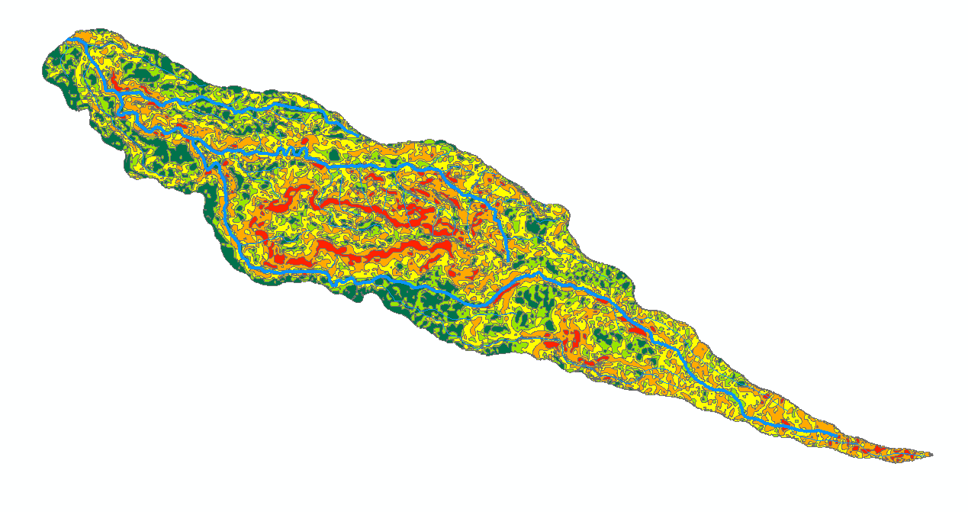

 | SubDAS | Luas_Ha | LS * A |  | gridcode | SubDAS | Luas_Ha | LS | LS * A | gridcode | SubDAS | Luas_Ha | LS | LS * A | gridcode | SubDAS | Luas_Ha | LS | LS * A
 | 1 | 0.1884063564 | 0.075362542559 |  | 1 | 2 | 0.07407210248 | 0.4 | 0.029628840992 | 1 | 3 | 0.063656895429 | 0.4 | 0.025462758172 | 1 | 4 | 0.00025896442383 | 0.4 | 0.0010358576953
 | 1 | 0.0084464290591 | 0.0033785716237 |  | 1 | 2 | 4.1999012115E-05 | 0.4 | 1.6799604846E-05 | 1 | 3 | 0.31672067893 | 0.4 | 0.12668827157 | 1 | 4 | 0.0075930118983 | 0.4 | 0.030372047593
 | 1 | 0.0077394383876 | 0.003095775355 |  | 1 | 2 | 0.016707390578 | 0.4 | 0.0066829562313 | 1 | 3 | 0.044336372375 | 0.4 | 0.01773454895 | 1 | 4 | 0.0094964619686 | 0.4 | 0.037985847874
 | 1 | 0.10201526685 | 0.040806106738 |  | 1 | 2 | 0.40559327188 | 0.4 | 0.16223730875 | 1 | 3 | 0.016634711934 | 0.4 | 0.0066538847736 | 1 | 4 | 0.16322281849 | 0.4 | 0.65289127395
 | 1 | 0.013581546459 | 0.0054326185837 |  | 1 | 2 | 0.42758263573 | 0.4 | 0.17103305429 | 1 | 3 | 0.014770282255 | 0.4 | 0.0059081129018 | 1 | 4 | 0.016707102349 | 0.4 | 0.066828409395
 | 1 | 0.01034420731 | 0.0041376829241 |  | 1 | 2 | 0.029856260599 | 0.4 | 0.011942504239 | 1 | 3 | 0.0082808965907 | 0.4 | 0.0033123586363 | 1 | 4 | 0.034915278731 | 0.4 | 0.13966111492
 | 1 | 0.086957184302 | 0.034782873721 |  | 1 | 2 | 0.12188015999 | 0.4 | 0.048752063994 | 1 | 3 | 0.02600022222 | 0.4 | 0.010400088888 | 1 | 4 | 0.012208846099 | 0.4 | 0.048835384395
 | 1 | 0.032809462549 | 0.01312378502 |  | 1 | 2 | 0.3638926806 | 0.4 | 0.14555707224 | 1 | 3 | 0.0069129398188 | 0.4 | 0.0027651759275 | 1 | 4 | 0.32416251755 | 0.4 | 1.2966500702
 | 1 | 0.16574252537 | 0.066297010149 |  | 1 | 2 | 0.057904190395 | 0.4 | 0.023161676158 | 1 | 3 | 0.011536933764 | 0.4 | 0.0046147735054 | 1 | 4 | 0.91496478869 | 0.4 | 3.6598591548
 | 1 | 3.2904615976 | 1.3161846391 |  | 1 | 2 | 0.59658506525 | 0.4 | 0.2386340261 | 1 | 3 | 0.013123333384 | 0.4 | 0.0052493333534 | 1 | 4 | 0.28757320327 | 0.4 | 1.1502928131
 | 1 | 0.1425626113 | 0.057025044518 |  | 1 | 2 | 0.014535649539 | 0.4 | 0.0058142598157 | 1 | 3 | 0.014210483432 | 0.4 | 0.005684193373 | 1 | 4 | 0.023643554562 | 0.4 | 0.094574218249
 | 1 | 0.72853049602 | 0.29141219841 |  | 1 | 2 | 0.091362268687 | 0.4 | 0.036544907475 | 1 | 3 | 0.049878501096 | 0.4 | 0.019951400439 | 1 | 4 | 0.033305536295 | 0.4 | 0.13322214518
 | 1 | 0.82988004162 | 0.33195201665 |  | 1 | 2 | 0.19768054078 | 0.4 | 0.079072216312 | 1 | 3 | 0.061032711434 | 0.4 | 0.024413084573 | 1 | 4 | 0.064359778458 | 0.4 | 0.25743911383
 | 1 | 0.055146823121 | 0.022058729248 |  | 1 | 2 | 0.24227733746 | 0.4 | 0.096910934984 | 1 | 3 | 0.20675979609 | 0.4 | 0.082703918437 | 1 | 4 | 0.77921045151 | 0.4 | 3.116841806
 | 1 | 0.13564219149 | 0.054256876596 |  | 1 | 2 | 0.018308636987 | 0.4 | 0.0073234547947 | 1 | 3 | 0.016928872191 | 0.4 | 0.0067715488764 | 1 | 4 | 0.13658165315 | 0.4 | 0.54632661261
 | 1 | 0.023606342318 | 0.009442536927 |  | 1 | 2 | 0.041788663843 | 0.4 | 0.016715465537 | 1 | 3 | 0.28698607314 | 0.4 | 0.11479442925 | 1 | 4 | 0.15460499065 | 0.4 | 0.61841996261
 | 1 | 0.21781813355 | 0.08712725342 |  | 1 | 2 | 0.17892424931 | 0.4 | 0.071569699725 | 1 | 3 | 0.1198657931 | 0.4 | 0.047946317238 | 1 | 4 | 0.51526834923 | 0.4 | 2.0610733969
 | 1 | 0.010016572737 | 0.0040066290947 |  | 1 | 2 | 0.12656012619 | 0.4 | 0.050624050476 | 1 | 3 | 0.043824344058 | 0.4 | 0.017529737623 | 1 | 4 | 0.14763777413 | 0.4 | 0.59055109652
 | 1 | 0.049247915053 | 0.019699166021 |  | 1 | 2 | 0.068032993703 | 0.4 | 0.027213197481 | 1 | 3 | 0.22573394619 | 0.4 | 0.090293578478 | 1 | 4 | 0.039163268307 | 0.4 | 0.15665307323
 | 1 | 0.010695428175 | 0.0042781712699 |  | 1 | 2 | 0.18992838013 | 0.4 | 0.075971352051 | 1 | 3 | 0.10483545726 | 0.4 | 0.041934182905 | 1 | 4 | 0.013185320073 | 0.4 | 0.052741280292
 | 1 | 0.0072884324888 | 0.0029153729955 |  | 1 | 2 | 0.034915226853 | 0.4 | 0.013966090741 | 1 | 3 | 0.30035094763 | 0.4 | 0.12014037905 | 1 | 4 | 0.065967570051 | 0.4 | 0.2638702802
 | 1 | 0.077664796266 | 0.031065918507 |  | 1 | 2 | 0.012870698905 | 0.4 | 0.005148279562 | 1 | 3 | 0.014907480786 | 0.4 | 0.0059629923144 | 1 | 4 | 0.057392210312 | 0.4 | 0.22956884125
 | 1 | 0.39964105426 | 0.1598564217 |  | 1 | 2 | 0.013092505582 | 0.4 | 0.0052370022327 | 1 | 3 | 0.06495591734 | 0.4 | 0.025982366936 | 1 | 4 | 0.016707102341 | 0.4 | 0.066828409366
 | 1 | 0.057345039388 | 0.022938015755 |  | 1 | 2 | 0.038418587352 | 0.4 | 0.015367434941 | 1 | 3 | 0.41230799745 | 0.4 | 0.16492319898 | 1 | 4 | 0.1392549026 | 0.4 | 0.5570196104
 | 1 | 0.42219754125 | 0.1688790165 |  | 1 | 2 | 0.44722328606 | 0.4 | 0.17888931442 | 1 | 3 | 0.011159784847 | 0.4 | 0.0044639139389 | 1 | 4 | 0.076884097913 | 0.4 | 0.30753639165
 | 1 | 0.076326656217 | 0.030530662487 |  | 1 | 2 | 0.03118267681 | 0.4 | 0.012473070724 | 1 | 3 | 0.36461765178 | 0.4 | 0.14584706071 | 1 | 4 | 0.014537811428 | 0.4 | 0.058151245712
 | 1 | 0.083114889993 | 0.033245955997 |  | 1 | 2 | 0.058046273116 | 0.4 | 0.023218509247 | 1 | 3 | 0.014335605529 | 0.4 | 0.0057342422116 | 1 | 4 | 0.41333680515 | 0.4 | 1.6533472206
 | 1 | 0.019086253392 | 0.0076345013567 |  | 1 | 2 | 0.029484731175 | 0.4 | 0.01179389247 | 1 | 3 | 0.86424680778 | 0.4 | 0.34569872311 | 1 | 4 | 0.24966331603 | 0.4 | 0.99865326412
 | 1 | 0.35045509856 | 0.14018203943 |  | 1 | 2 | 0.016707390585 | 0.4 | 0.0066829562339 | 1 | 3 | 0.33614683042 | 0.4 | 0.13445873217 | 1 | 4 | 0.016707390578 | 0.4 | 0.06682956231
 | 1 | 0.016707102349 | 0.0066828409397 |  | 1 | 2 | 0.0095049174022 | 0.4 | 0.0038019669609 | 1 | 3 | 0.017062827813 | 0.4 | 0.0068251311253 | 1 | 4 | 0.4698530386 | 0.4 | 1.8794121544
 | 1 | 0.10255117916 | 0.041020471664 |  | 1 | 2 | 0.062794254816 | 0.4 | 0.025117701926 | 1 | 3 | 4.545983888 | 0.4 | 1.8183935552 | 1 | 4 | 0.011626859189 | 0.4 | 0.046507436758
 | 1 | 0.46501293332 | 0.18600517333 |  | 1 | 2 | 0.12263913985 | 0.4 | 0.049055655938 | 1 | 3 | 0.028780044013 | 0.4 | 0.011512017605 | 1 | 4 | 0.022479708118 | 0.4 | 0.089918832473
 | 1 | 0.018917662653 | 0.0075670650613 |  | 1 | 2 | 0.1238055556 | 0.4 | 0.049522222238 | 1 | 3 | 0.027840605965 | 0.4 | 0.011136242386 | 1 | 4 | 0.33119324502 | 0.4 | 1.3247729801
 | 1 | 0.016707390587 | 0.0066829562346 |  | 1 | 2 | 0.011134625102 | 0.4 | 0.004453850041 | 1 | 3 | 0.11668121226 | 0.4 | 0.046672484904 | 1 | 4 | 0.1609096811 | 0.4 | 0.64363872442
...

C
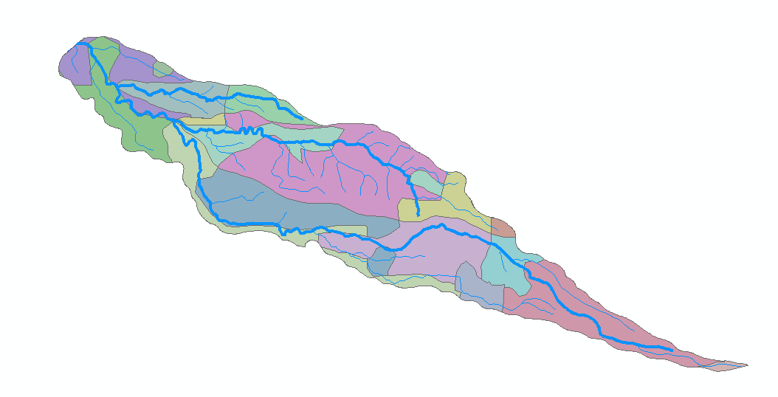

...
Sub DTA 3 | Perkebunan | 107.686 | 0.5 | 53.843
 | Sawah | 7.197 | 0.01 | 0.072 | 0.660
 | Perkebunan | 90.638 | 0.5 | 45.319
 | Pertanian Lahan Kering Campur Semak | 62.353 | 0.7 | 43.647
 |  | 405.090 |  | 238.953

Sub DTA 4 | Perkebunan | 0.031 | 0.5 | 0.015
 | Perkebunan | 90.638 | 0.5 | 45.319
 | Pertanian Lahan Kering Campur Semak | 62.353 | 0.7 | 43.647 | 0.581
 |  | 153.022 |  | 88.981

P
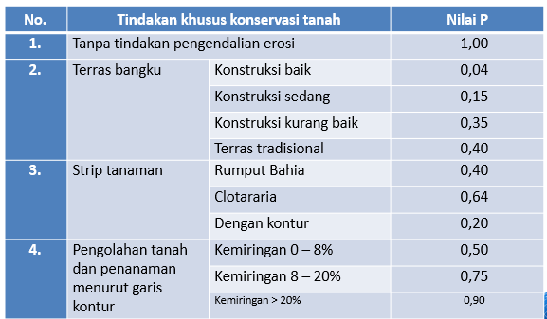
Luas Real | A * P Konver | P rata-rata
910.684 | 716.55804963 | 0.78683500493
626.532 | 508.53876046 | 0.81167244523
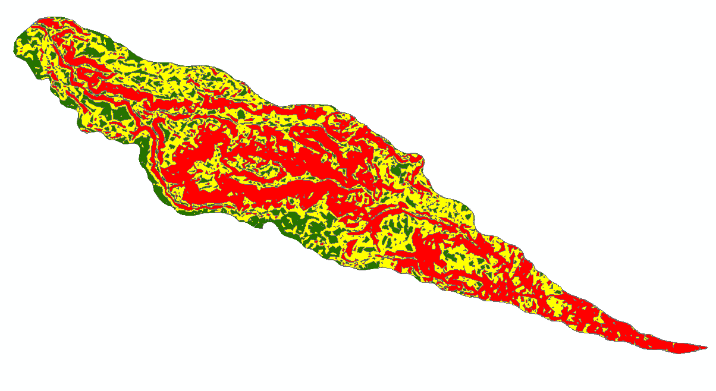
405.092 | 292.40827241 | 0.72183176268
153.029 | 111.40724346 | 0.72801392848
2095.337

SubDAS | A * P |  | FID | gridcode | keterangan | SubDAS | Luas_HA | P | A * P | FID | gridcode | keterangan | SubDAS | Luas_HA | P | A * P | FID | gridcode | keterangan | SubDAS
1 | 0.00093736811768 |  | 193 | 1 | Pertanian Lahan Kering Campur Semak | 2 | 0.057808227578 | 0.5 | 0.028904113789 | 0 | 1 | Perkebunan | 3 | 0.044654512378 | 0.5 | 0.022327256189 | 1712 | 1 | Perkebunan | 4
1 | 0.10239759509 |  | 210 | 1 | Pertanian Lahan Kering Campur Semak | 2 | 0.0098677109116 | 0.5 | 0.0049338554558 | 1 | 1 | Pertanian Lahan Kering | 3 | 0.010610521957 | 0.5 | 0.0053052609784
1 | 0.0045014465526 |  | 213 | 1 | Perkebunan | 2 | 0.15778918309 | 0.5 | 0.078894591546 | 2 | 2 | Perkebunan | 3 | 0.094955899132 | 0.75 | 0.071216924349
1 | 0.0046896953771 |  | 214 | 1 | Pertanian Lahan Kering Campur Semak | 2 | 0.10846189318 | 0.5 | 0.05423094659 | 3 | 2 | Perkebunan | 3 | 0.061218726565 | 0.75 | 0.045914044924
1 | 0.05607561449 |  | 220 | 1 | Pertanian Lahan Kering Campur Semak | 2 | 0.40632314556 | 0.5 | 0.20316157278 | 4 | 1 | Perkebunan | 3 | 0.10648375611 | 0.5 | 0.053241878057
1 | 0.0076501344012 |  | 221 | 1 | Pertanian Lahan Kering Campur Semak | 2 | 0.025811793715 | 0.5 | 0.012905896858 | 5 | 1 | Pemukiman | 3 | 0.045563327668 | 1 | 0.045563327668
1 | 0.0076859148497 |  | 224 | 3 | Perkebunan | 2 | 0.029952448976 | 0.9 | 0.026957204078 | 6 | 1 | Pertanian Lahan Kering | 3 | 0.23307329201 | 0.5 | 0.11653664601
1 | 0.046323121327 |  | 225 | 1 | Pertanian Lahan Kering Campur Semak | 2 | 0.071079540341 | 0.5 | 0.035539770171 | 7 | 1 | Perkebunan | 3 | 0.051014655275 | 0.5 | 0.025507327638
1 | 0.096707027947 |  | 228 | 1 | Perkebunan | 2 | 0.3613352437 | 0.5 | 0.18066762185 | 8 | 1 | Pertanian Lahan Kering | 3 | 0.015512534444 | 0.5 | 0.0077562672218
...

Sy
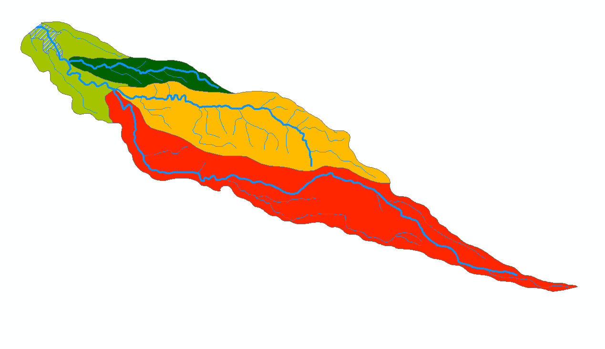

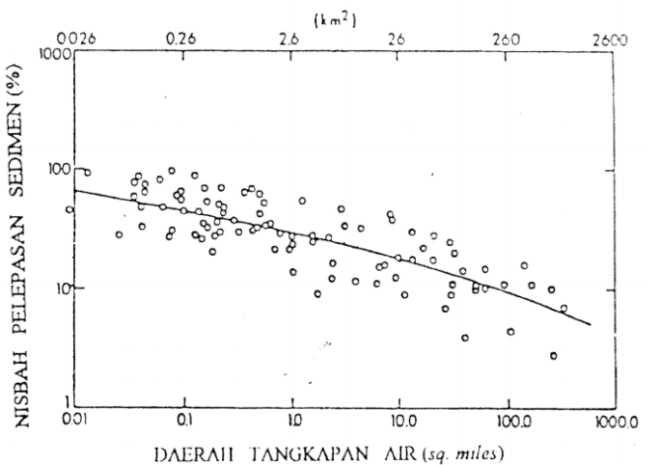

 |  |  | 1.7 | t/m3
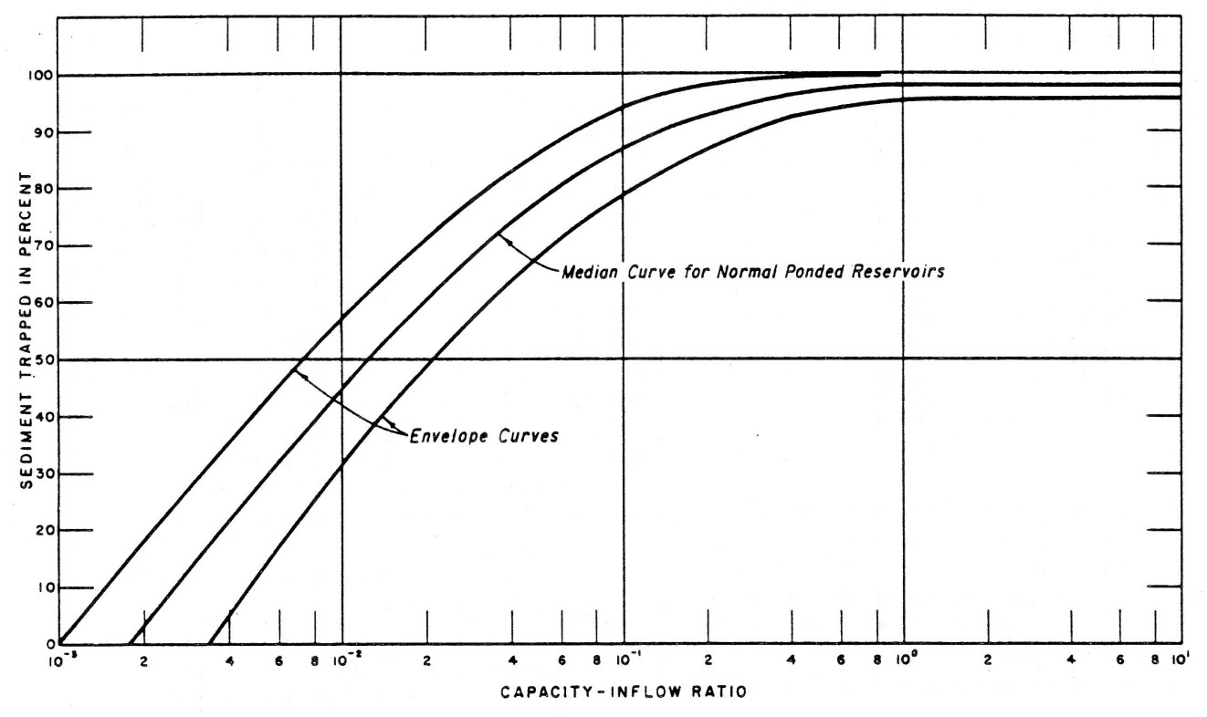
Nama Sub DTA | Luas (Ha) | Luas (km2) | Ea (Ton/Ha/Th) | SDR | Sy (Ton/Ha/Th) | Sy (m3/Th)
Sub DTA 1 | 910.684 | 9.10684 | 51.084748396 | 0.483 | 24.673933475 | 38,199.266
Sub DTA 2 | 626.532 | 6.26532 | 114.13523505 | 0.505 | 57.638293699 | 61,390.800
Sub DTA 3 | 405.092 | 4.05092 | 49.904517777 | 0.516 | 25.750731173 | 17,733.406
Sub DTA 4 | 153.029 | 1.53029 | 90.850406567 | 0.669 | 60.778921993 | 15,811.594
Total | 2095.337 | 20.95337 | 305.97490779 |  | 168.84188034 | 133,135.066

 |  |  | 641,120.55
...
 |  |  |  |  | 89,930.00 | 42.92 | C | 9,152,281.95 | TE | 99%
 |  |  |  |  |  |  | I | 2,156,700.00
 |  |  |  |  |  |  | C/I | 4.2436509227
...

Distribusi Tipe II
 |  |  |  |  |  |  |  |  | 0.55%
...
 |  |  |  |  |  | Luas Relatif | Luas Terdistribusi | Penambahan Vol | Vol Kumulatif | Luas Revisi | Vol Revisi
 |  |  |  |  |  | 0 | - | 19,220.68 | 3,932,303.89 | 482,268.25 | 5,219,978.05
 |  |  |  |  |  | 0.45666608543 | 38,441.37 | 44,515.44 | 3,913,083.21 | 416,030.95 | 4,770,828.45
 |  |  |  |  |  | 0.60098065378 | 50,589.52 | 54,874.63 | 3,868,567.77 | 378,700.79 | 4,373,462.58
 |  |  |  |  |  | 0.70279104285 | 59,159.74 | 62,534.46 | 3,813,693.14 | 345,163.28 | 4,011,530.55
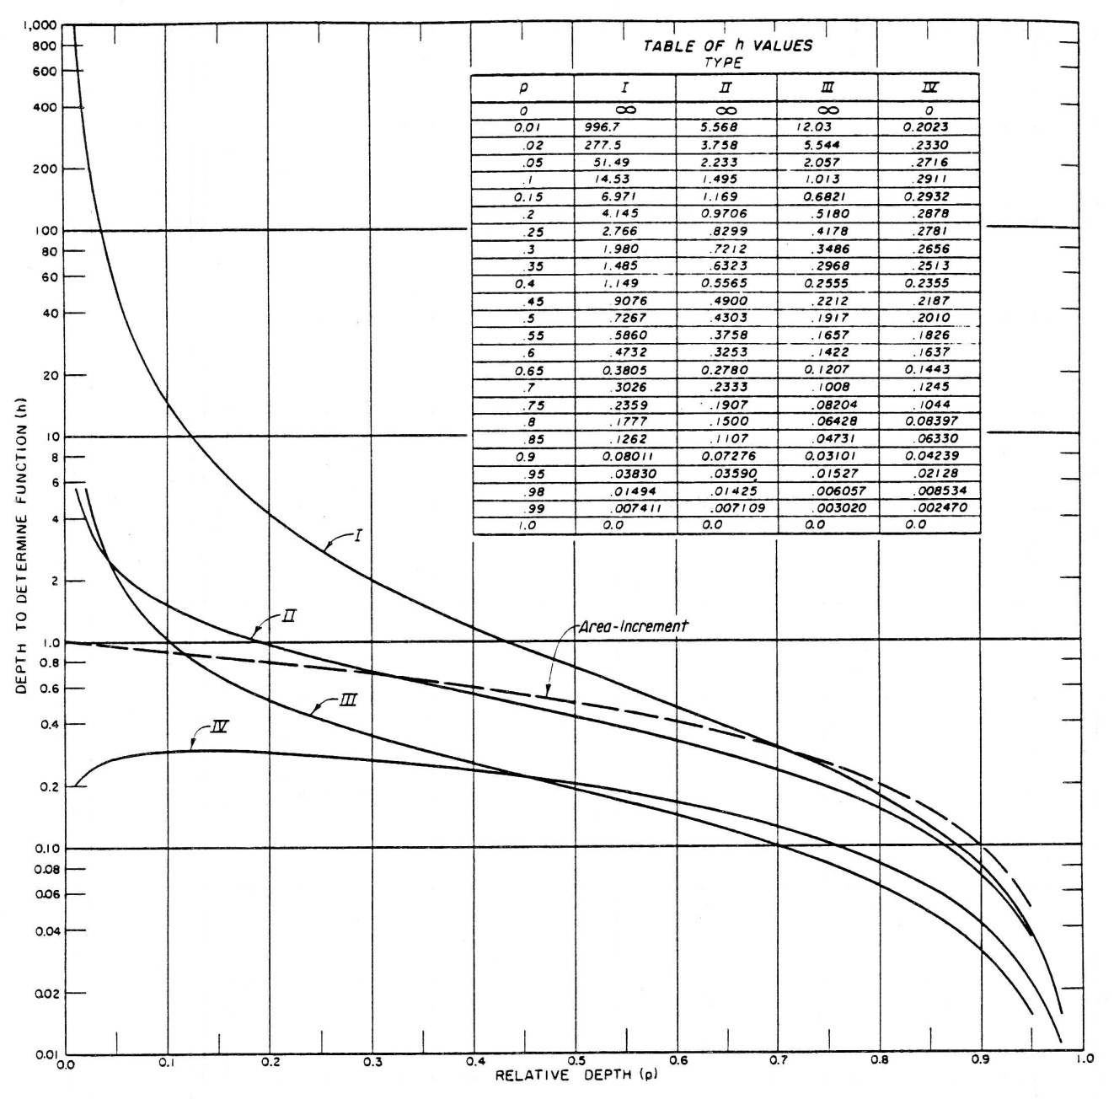
 |  |  |  |  |  | 0.78297124223 | 65,909.17 | 68,703.88 | 3,751,158.68 | 312,056.90 | 3,682,920.46
 |  |  |  |  |  | 0.84937099081 | 71,498.59 | 73,879.69 | 3,682,454.80 | 289,495.04 | 3,382,144.49
 |  |  |  |  |  | 0.90594387398 | 76,260.80 | 78,325.88 | 3,608,575.11 | 274,489.40 | 3,100,152.27
 |  |  |  |  |  | 0.95500838884 | 80,390.96 | 82,202.97 | 3,530,249.23 | 261,593.42 | 2,832,110.86
 |  |  |  |  |  | 0.99806008482 | 84,014.98 | 85,617.27 | 3,448,046.26 | 248,277.22 | 2,577,175.54
 |  |  |  |  |  | 1.0361291251 | 87,219.57 | 88,643.48 | 3,362,428.99 | 232,824.96 | 2,336,624.45
 |  |  |  |  |  | 1.069960013 | 90,067.39 | 91,336.42 | 3,273,785.51 | 219,246.77 | 2,110,588.58
 |  |  |  |  |  | 1.100110856 | 92,605.44 | 93,737.69 | 3,182,449.09 | 207,539.91 | 1,897,195.24
 |  |  |  |  |  | 1.1270122159 | 94,869.95 | 95,879.74 | 3,088,711.39 | 194,826.68 | 1,696,011.94
 |  |  |  |  |  | 1.1510039836 | 96,889.54 | 97,788.37 | 2,992,831.65 | 183,596.29 | 1,506,800.45
 |  |  |  |  |  | 1.1723595367 | 98,687.21 | 99,484.49 | 2,895,043.28 | 171,687.49 | 1,329,158.56
 |  |  |  |  |  | 1.1913021545 | 100,281.77 | 100,985.26 | 2,795,558.79 | 159,639.00 | 1,163,495.32
 |  |  |  |  |  | 1.208016518 | 101,688.75 | 102,304.96 | 2,694,573.53 | 149,036.76 | 1,009,157.44
 |  |  |  |  |  | 1.2226569766 | 102,921.16 | 103,455.55 | 2,592,268.58 | 137,103.40 | 866,087.36
 |  |  |  |  |  | 1.2353536244 | 103,989.94 | 104,447.17 | 2,488,813.03 | 125,784.50 | 734,643.41
 |  |  |  |  |  | 1.2462168496 | 104,904.39 | 105,288.41 | 2,384,365.86 | 113,622.67 | 614,939.82
 |  |  |  |  |  | 1.2553407982 | 105,672.43 | 105,986.63 | 2,279,077.45 | 104,754.31 | 505,751.33
 |  |  |  |  |  | 1.262806047 | 106,300.84 | 106,548.14 | 2,173,090.82 | 93,597.49 | 406,575.43
 |  |  |  |  |  | 1.2686816902 | 106,795.44 | 106,978.33 | 2,066,542.67 | 80,109.78 | 319,721.80
 |  |  |  |  |  | 1.2730269853 | 107,161.22 | 107,281.84 | 1,959,564.34 | 68,127.64 | 245,603.08
 |  |  |  |  |  | 1.2758926593 | 107,402.45 | 107,462.61 | 1,852,282.51 | 56,706.18 | 183,186.17
 |  |  |  |  |  | 1.2773219518 | 107,522.76 | 107,524.01 | 1,744,819.90 | 46,318.39 | 131,673.89
 |  |  |  |  |  | 1.2773514488 | 107,525.25 | 107,468.86 | 1,637,295.89 | 37,454.45 | 89,787.47
 |  |  |  |  |  | 1.2760117483 | 107,412.47 | 107,299.52 | 1,529,827.03 | 27,982.65 | 57,068.92
 |  |  |  |  |  | 1.2733279894 | 107,186.56 | 107,017.88 | 1,422,527.52 | 19,784.04 | 33,185.57
 |  |  |  |  |  | 1.2693202651 | 106,849.20 | 106,625.44 | 1,315,509.64 | 12,491.77 | 17,047.67
 |  |  |  |  |  | 1.2640039377 | 106,401.68 | 106,123.30 | 1,208,884.20 | 8,596.34 | 6,503.61
 |  |  |  |  |  | 1.2573898684 | 105,844.92 | 24,539.23 | 1,102,760.91 | 1,423.22 | 1,493.83
 |  |  |  |  |  | 1.2556707212 | 105,700.20 | 1,078,221.67 | 1,078,221.67
 |  |  |  |  |  | 1.2494845686 | 100,996.40 | 1,000,122.47 | 1,000,122.47 | - | -
 |  |  |  |  |  | 1.2402902799 | 93,766.18 | 902,741.18 | 902,741.18 | - | -
 |  |  |  |  |  | 1.2298049833 | 87,722.95 | 811,996.61 | 811,996.61 | - | -
 |  |  |  |  |  | 1.218022339 | 82,051.12 | 727,109.58 | 727,109.58 | - | -
 |  |  |  |  |  | 1.204931553 | 77,008.87 | 647,579.58 | 647,579.58 | - | -
 |  |  |  |  |  | 1.1905171653 | 72,308.45 | 572,920.92 | 572,920.92 | - | -
 |  |  |  |  |  | 1.174758749 | 67,268.87 | 503,132.26 | 503,132.26 | - | -
 |  |  |  |  |  | 1.1576305089 | 62,796.00 | 438,099.82 | 438,099.82 | - | -
 |  |  |  |  |  | 1.1391007594 | 58,453.06 | 377,475.29 | 377,475.29 | - | -
 |  |  |  |  |  | 1.1191312573 | 54,472.36 | 321,012.58 | 321,012.58 | - | -
 |  |  |  |  |  | 1.0976763534 | 48,420.65 | 269,566.07 | 269,566.07 | - | -
 |  |  |  |  |  | 1.0746819178 | 41,688.61 | 224,511.44 | 224,511.44 | - | -
 |  |  |  |  |  | 1.0500839716 | 37,769.89 | 184,782.18 | 184,782.18 | - | -
 |  |  |  |  |  | 1.0238069366 | 32,622.63 | 149,585.93 | 149,585.93 | - | -
 |  |  |  |  |  | 0.99576137356 | 29,796.73 | 118,376.25 | 118,376.25 | - | -
 |  |  |  |  |  | 0.96584102618 | 26,261.74 | 90,347.01 | 90,347.01 | - | -
 |  |  |  |  |  | 0.93391890142 | 22,592.94 | 65,919.67 | 65,919.67 | - | -
 |  |  |  |  |  | 0.89984197945 | 13,440.96 | 47,902.72 | 47,902.72 | - | -
 |  |  |  |  |  | 0.86342392645 | 10,535.85 | 35,914.32 | 35,914.32 | - | -
...
Sistem Operasi | I
Elevasi (m) | Kedalaman (m) | Luas (m2) | Volume (m3) | p | F | Luas Relatif | Luas Terdistribusi | Penambahan Vol | Vol Kumulatif | Luas Revisi | Vol Revisi
464 | 5 | 1,967.79 | 5,209.63 | 0.082 | 32.897918124 | 0.5770620849 | 1,967.79 | 5,209.63 | 5,209.63 | - | -
463 | 4 | 1,574.07 | 3,438.70 | 0.066 | 41.14508925 | 0.51184142617 | 1,574.07 | 3,438.70 | 3,438.70 | - | -
462 | 3 | 1,194.39 | 2,054.47 | 0.049 | 54.243301406 | 0.43753937239 | 1,194.39 | 2,054.47 | 2,054.47 | - | -
461 | 2 | 913.53 | 1,000.51 | 0.033 | 70.939133496 | 0.34969463486 | 913.53 | 1,000.51 | 1,000.51 | - | -
460 | 1 | 533.86 | 276.82 | 0.016 | 121.41259063 | 0.23718900848 | 533.86 | 276.82 | 276.82 | - | -
459 | 0 | 19.77 | - | 0.000 | 3278.283485 | 0 | 19.77 | - | - | - | -

Luas Terkoreksi | 84,178.28
p0 | 0.488

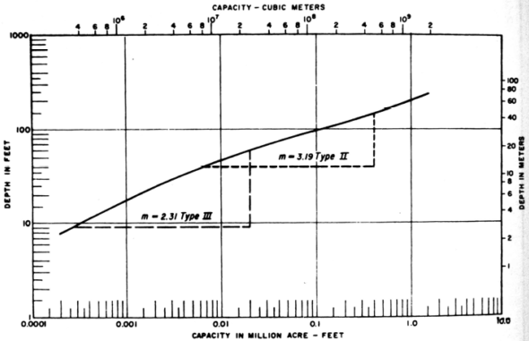
M2 = 3,14
M1 = 3,16
M3 = 1,28
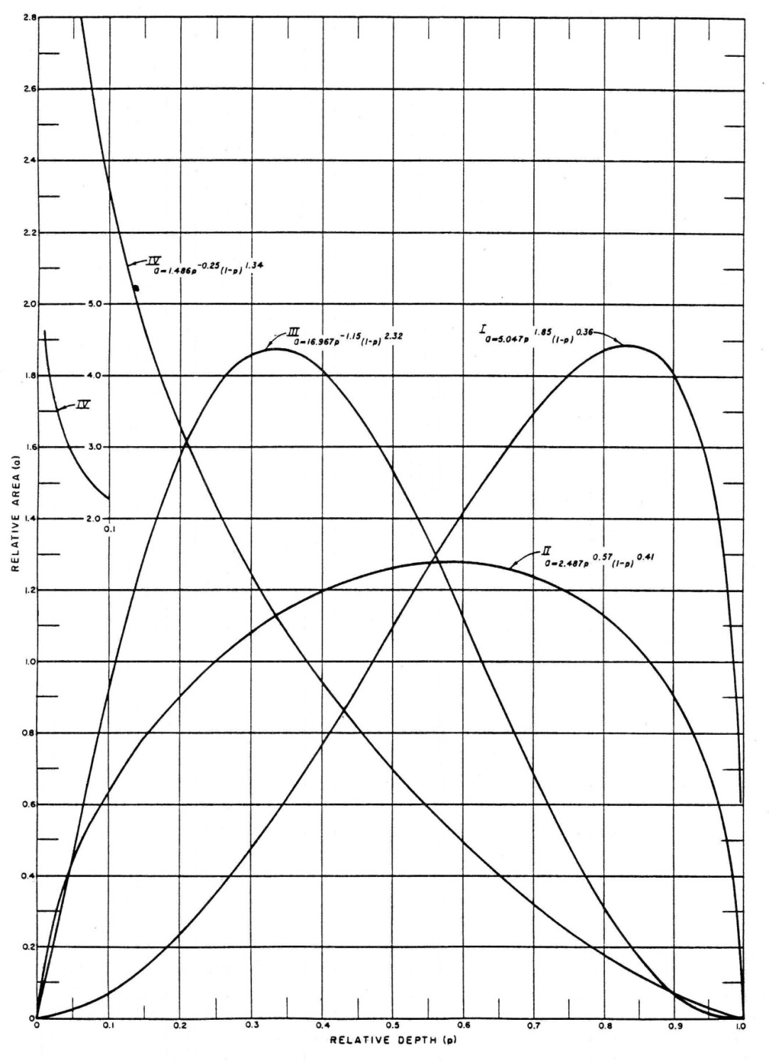

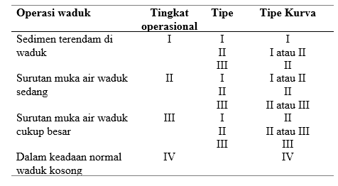

 |  |  |  | 3.1428571429
 |  |  |  | 3.1666666667
 |  |  |  | 1.2857142857
 |  |  |  | 2.5317460317

Perbandingan Lengkung Kapasitas dan Luas Waduk Gondang Awal dan setelah 30 Tahun
 | Vol Awal |  | Vol T30 |  | Luas Awal |  | Luas T30
9,152,281.95 | 520 | 5,219,978.05 | 520 | 482,268.25 | 520 | 482,268.25 | 520
8,683,911.66 | 519 | 4,770,828.45 | 519 | 454,472.31 | 519 | 416,030.95 | 519
8,242,030.35 | 518 | 4,373,462.58 | 518 | 429,290.31 | 518 | 378,700.79 | 518
7,825,223.69 | 517 | 4,011,530.55 | 517 | 404,323.02 | 517 | 345,163.28 | 517
7,434,079.14 | 516 | 3,682,920.46 | 516 | 377,966.07 | 516 | 312,056.90 | 516
7,064,599.29 | 515 | 3,382,144.49 | 515 | 360,993.63 | 515 | 289,495.04 | 515
6,708,727.38 | 514 | 3,100,152.27 | 514 | 350,750.20 | 514 | 274,489.40 | 514
6,362,360.09 | 513 | 2,832,110.86 | 513 | 341,984.38 | 513 | 261,593.42 | 513
6,025,221.80 | 512 | 2,577,175.54 | 512 | 332,292.20 | 512 | 248,277.22 | 512
5,699,053.43 | 511 | 2,336,624.45 | 511 | 320,044.53 | 511 | 232,824.96 | 511
5,384,374.08 | 510 | 2,110,588.58 | 510 | 309,314.16 | 510 | 219,246.77 | 510
5,079,644.33 | 509 | 1,897,195.24 | 509 | 300,145.35 | 509 | 207,539.91 | 509
4,784,723.34 | 508 | 1,696,011.94 | 508 | 289,696.63 | 508 | 194,826.68 | 508
4,499,632.11 | 507 | 1,506,800.45 | 507 | 280,485.83 | 507 | 183,596.29 | 507
4,224,201.84 | 506 | 1,329,158.56 | 506 | 270,374.70 | 506 | 171,687.49 | 506
3,959,054.12 | 505 | 1,163,495.32 | 505 | 259,920.76 | 505 | 159,639.00 | 505
3,703,730.98 | 504 | 1,009,157.44 | 504 | 250,725.51 | 504 | 149,036.76 | 504
3,458,355.94 | 503 | 866,087.36 | 503 | 240,024.56 | 503 | 137,103.40 | 503
3,223,456.43 | 502 | 734,643.41 | 502 | 229,774.45 | 502 | 125,784.50 | 502
2,999,305.68 | 501 | 614,939.82 | 501 | 218,527.06 | 501 | 113,622.67 | 501
2,784,828.78 | 500 | 505,751.33 | 500 | 210,426.74 | 500 | 104,754.31 | 500
2,579,666.25 | 499 | 406,575.43 | 499 | 199,898.33 | 499 | 93,597.49 | 499
2,386,264.47 | 498 | 319,721.80 | 498 | 186,905.22 | 498 | 80,109.78 | 498
2,205,167.43 | 497 | 245,603.08 | 497 | 175,288.87 | 497 | 68,127.64 | 497
2,035,468.68 | 496 | 183,186.17 | 496 | 164,108.63 | 496 | 56,706.18 | 496
1,876,493.79 | 495 | 131,673.89 | 495 | 153,841.16 | 495 | 46,318.39 | 495
1,727,083.36 | 494 | 89,787.47 | 494 | 144,979.69 | 494 | 37,454.45 | 494
1,586,895.95 | 493 | 57,068.92 | 493 | 135,395.12 | 493 | 27,982.65 | 493
1,455,713.09 | 492 | 33,185.57 | 492 | 126,970.60 | 492 | 19,784.04 | 492
1,332,557.31 | 491 | 17,047.67 | 491 | 119,340.97 | 491 | 12,491.77 | 491
1,215,387.82 | 490 | 6,503.61 | 490 | 114,998.02 | 490 | 8,596.34 | 490
1,104,254.74 | 489 | 1,493.83 | 489 | 107,268.13 | 489 | 1,423.22 | 489
1,078,221.67 | 488.768 |  | 488.768 | 105,700.20 | 488.768 |  | 488.768
1,000,122.47 | 488 | - | 488 | 100,996.40 | 488 | - | 488
902,741.18 | 487 | - | 487 | 93,766.18 | 487 | - | 487
811,996.61 | 486 | - | 486 | 87,722.95 | 486 | - | 486
727,109.58 | 485 | - | 485 | 82,051.12 | 485 | - | 485
647,579.58 | 484 | - | 484 | 77,008.87 | 484 | - | 484
572,920.92 | 483 | - | 483 | 72,308.45 | 483 | - | 483
503,132.26 | 482 | - | 482 | 67,268.87 | 482 | - | 482
438,099.82 | 481 | - | 481 | 62,796.00 | 481 | - | 481
377,475.29 | 480 | - | 480 | 58,453.06 | 480 | - | 480
321,012.58 | 479 | - | 479 | 54,472.36 | 479 | - | 479
269,566.07 | 478 | - | 478 | 48,420.65 | 478 | - | 478
224,511.44 | 477 | - | 477 | 41,688.61 | 477 | - | 477
184,782.18 | 476 | - | 476 | 37,769.89 | 476 | - | 476
149,585.93 | 475 | - | 475 | 32,622.63 | 475 | - | 475
118,376.25 | 474 | - | 474 | 29,796.73 | 474 | - | 474
90,347.01 | 473 | - | 473 | 26,261.74 | 473 | - | 473
65,919.67 | 472 | - | 472 | 22,592.94 | 472 | - | 472
...

 | Awal | T30 | Sedimen
Tamp Efektif | 5,029,130.61 | 3,198,958.32 | 1,830,172.30 | 61,005.74
 | 100% | 63.61%
Tampungan Mati | 2,035,468.68 | 183,186.17 | 1,852,282.51 | 61,742.75
 | 100% | 9.00%

Distribusi Tipe I
...
Sistem Operasi | I
Elevasi (m) | Kedalaman (m) | Luas (m2) | Volume (m3) | p | F | Luas Relatif | Luas Terdistribusi | Penambahan Vol | Vol Kumulatif | Luas Revisi | Vol Revisi
464 | 5 | 1,967.79 | 5,209.63 | 0.082 | 32.897918124 | 0.04785161139 | 1,967.79 | 5,209.63 | 5,209.63 | - | -
463 | 4 | 1,574.07 | 3,438.70 | 0.066 | 41.14508925 | 0.03186987069 | 1,574.07 | 3,438.70 | 3,438.70 | - | -
462 | 3 | 1,194.39 | 2,054.47 | 0.049 | 54.243301406 | 0.018834876126 | 1,194.39 | 2,054.47 | 2,054.47 | - | -
461 | 2 | 913.53 | 1,000.51 | 0.033 | 70.939133496 | 0.0089508975337 | 913.53 | 1,000.51 | 1,000.51 | - | -
460 | 1 | 533.86 | 276.82 | 0.016 | 121.41259063 | 0.0024979792098 | 533.86 | 276.82 | 276.82 | - | -
459 | 0 | 19.77 | - | 0.000 | 3278.283485 | 0 | 19.77 | - | - | - | -

Luas Terkoreksi | 64,391.18
p0 | 0.200

M2 = 3,14
M1 = 3,16
M3 = 1,28

 |  |  |  | 3.1428571429
 |  |  |  | 3.1666666667
 |  |  |  | 1.2857142857
 |  |  |  | 2.5317460317

Perbandingan Lengkung Kapasitas dan Luas Waduk Gondang Awal dan setelah 30 Tahun
 | Vol Awal |  | Vol T30 |  | Luas Awal |  | Luas T30
9,152,281.95 | 520 | 5,259,279.71 | 520 | 482,268.25 | 520 | 482,268.25 | 520
8,683,911.66 | 519 | 4,826,787.62 | 519 | 454,472.31 | 519 | 382,715.92 | 519
8,242,030.35 | 518 | 4,465,421.80 | 518 | 429,290.31 | 518 | 340,015.73 | 518
7,825,223.69 | 517 | 4,143,296.91 | 517 | 404,323.02 | 517 | 304,234.05 | 517
7,434,079.14 | 516 | 3,855,944.67 | 516 | 377,966.07 | 516 | 270,470.43 | 516
7,064,599.29 | 515 | 3,596,580.01 | 515 | 360,993.63 | 515 | 248,258.87 | 515
6,708,727.38 | 514 | 3,355,293.34 | 514 | 350,750.20 | 514 | 234,314.48 | 514
6,362,360.09 | 513 | 3,126,629.87 | 513 | 341,984.38 | 513 | 223,012.44 | 513
6,025,221.80 | 512 | 2,909,271.47 | 512 | 332,292.20 | 512 | 211,704.36 | 512
5,699,053.43 | 511 | 2,704,124.37 | 511 | 320,044.53 | 511 | 198,589.85 | 511
5,384,374.08 | 510 | 2,511,021.66 | 510 | 309,314.16 | 510 | 187,615.56 | 510
5,079,644.33 | 509 | 2,327,849.31 | 509 | 300,145.35 | 509 | 178,729.14 | 509
4,784,723.34 | 508 | 2,153,978.30 | 508 | 289,696.63 | 508 | 169,012.89 | 508
4,499,632.11 | 507 | 1,989,010.42 | 507 | 280,485.83 | 507 | 160,922.86 | 507
4,224,201.84 | 506 | 1,832,414.09 | 506 | 270,374.70 | 506 | 152,269.80 | 506
3,959,054.12 | 505 | 1,684,495.05 | 505 | 259,920.76 | 505 | 143,568.29 | 505
3,703,730.98 | 504 | 1,544,519.32 | 504 | 250,725.51 | 504 | 136,383.16 | 504
3,458,355.94 | 503 | 1,412,368.59 | 503 | 240,024.56 | 503 | 127,918.31 | 503
3,223,456.43 | 502 | 1,288,358.18 | 502 | 229,774.45 | 502 | 120,102.51 | 502
2,999,305.68 | 501 | 1,172,575.37 | 501 | 218,527.06 | 501 | 111,463.11 | 501
2,784,828.78 | 500 | 1,063,782.54 | 500 | 210,426.74 | 500 | 106,122.56 | 500
2,579,666.25 | 499 | 961,478.25 | 499 | 199,898.33 | 499 | 98,486.01 | 499
2,386,264.47 | 498 | 867,985.73 | 498 | 186,905.22 | 498 | 88,499.02 | 498
2,205,167.43 | 497 | 783,742.84 | 497 | 175,288.87 | 497 | 79,986.77 | 497
2,035,468.68 | 496 | 707,752.60 | 496 | 164,108.63 | 496 | 71,993.70 | 496
1,876,493.79 | 495 | 639,264.41 | 495 | 153,841.16 | 495 | 64,982.69 | 495
1,727,083.36 | 494 | 577,055.95 | 494 | 144,979.69 | 494 | 59,434.21 | 494
1,586,895.95 | 493 | 520,735.22 | 493 | 135,395.12 | 493 | 53,207.25 | 493
1,455,713.09 | 492 | 470,044.68 | 492 | 126,970.60 | 492 | 48,173.82 | 492
1,332,557.31 | 491 | 423,978.63 | 491 | 119,340.97 | 491 | 43,958.30 | 491
1,215,387.82 | 490 | 380,478.18 | 490 | 114,998.02 | 490 | 43,042.59 | 490
1,104,254.74 | 489 | 339,585.03 | 489 | 107,268.13 | 489 | 38,743.72 | 489
1,000,122.47 | 488 | 302,264.22 | 488 | 100,996.40 | 488 | 35,897.89 | 488
902,741.18 | 487 | 268,275.29 | 487 | 93,766.18 | 487 | 32,079.96 | 487
811,996.61 | 486 | 237,521.66 | 486 | 87,722.95 | 486 | 29,427.30 | 486
727,109.58 | 485 | 209,249.75 | 485 | 82,051.12 | 485 | 27,116.52 | 485
647,579.58 | 484 | 182,992.35 | 484 | 77,008.87 | 484 | 25,398.29 | 484
572,920.92 | 483 | 158,304.38 | 483 | 72,308.45 | 483 | 23,977.63 | 483
503,132.26 | 482 | 135,232.32 | 482 | 67,268.87 | 482 | 22,166.50 | 482
438,099.82 | 481 | 113,717.09 | 481 | 62,796.00 | 481 | 20,863.96 | 481
377,475.29 | 480 | 93,471.82 | 480 | 58,453.06 | 480 | 19,626.58 | 480
321,012.58 | 479 | 74,318.45 | 479 | 54,472.36 | 479 | 18,680.16 | 479
269,566.07 | 478 | 57,185.83 | 478 | 48,420.65 | 478 | 15,585.07 | 478
224,511.44 | 477 | 43,530.43 | 477 | 41,688.61 | 477 | 11,725.73 | 477
184,782.18 | 476 | 32,372.77 | 476 | 37,769.89 | 476 | 10,589.59 | 476
149,585.93 | 475 | 23,013.65 | 475 | 32,622.63 | 475 | 8,128.65 | 475
118,376.25 | 474 | 15,005.96 | 474 | 29,796.73 | 474 | 7,886.73 | 474
90,347.01 | 473 | 7,648.96 | 473 | 26,261.74 | 473 | 6,827.26 | 473
65,919.67 | 472 | 1,475.61 | 472 | 22,592.94 | 472 | 5,519.43 | 472
51,506.11 | 471.2 |  | 471.2 | 15,271.36 | 471.2 |  | 471.2
...

 | Awal | T30 | Sedimen
Tamp Efektif | 5,029,130.61 | 2,888,827.41 | 2,140,303.20
 | 100% | 57.44%
Tampungan Mati | 2,035,468.68 | 707,752.60 | 1,327,716.08
 | 100% | 34.77%

